Конструктивные элементы
ГЛАВНАЯ

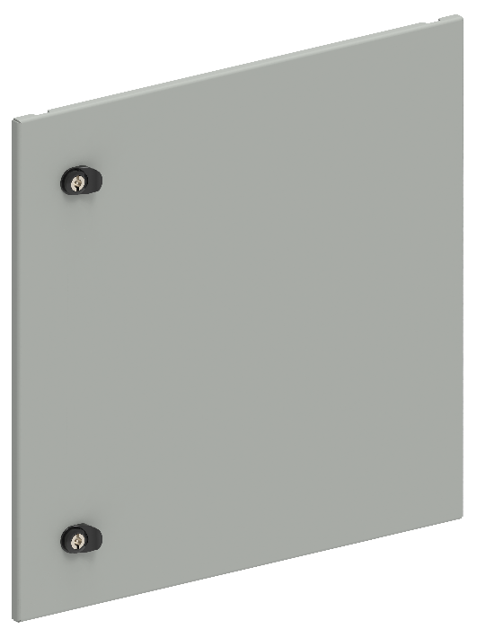
Двери секционные глухие
В, мм | Ш, мм | Артикул | Наименование
200 | 600 | FO-00-ESD-020-060 | Дверь секционная внешняя 200×600 мм
250 | 600 | FO-00-ESD-025-060 | Дверь секционная внешняя 250×600 мм
300 | 600 | FO-00-ESD-030-060 | Дверь секционная внешняя 300×600 мм
350 | 600 | FO-00-ESD-035-060 | Дверь секционная внешняя 350×600 мм
400 | 600 | FO-00-ESD-040-060 | Дверь секционная внешняя 400×600 мм
450 | 600 | FO-00-ESD-045-060 | Дверь секционная внешняя 450×600 мм
500 | 600 | FO-00-ESD-050-060 | Дверь секционная внешняя 500×600 мм
600 | 600 | FO-00-ESD-060-060 | Дверь секционная внешняя 600×600 мм
200 | 800 | FO-00-ESD-020-080 | Дверь секционная внешняя 200×800 мм
250 | 800 | FO-00-ESD-025-080 | Дверь секционная внешняя 250×800 мм
300 | 800 | FO-00-ESD-030-080 | Дверь секционная внешняя 300×800 мм
350 | 800 | FO-00-ESD-035-080 | Дверь секционная внешняя 350×800 мм
400 | 800 | FO-00-ESD-040-080 | Дверь секционная внешняя 400×800 мм
450 | 800 | FO-00-ESD-045-080 | Дверь секционная внешняя 450×800 мм
500 | 800 | FO-00-ESD-050-080 | Дверь секционная внешняя 500×800 мм
600 | 800 | FO-00-ESD-060-080 | Дверь секционная внешняя 600×800 мм
200 | 1000 | FO-00-ESD-020-100 | Дверь секционная внешняя 200х1000 мм
250 | 1000 | FO-00-ESD-025-100 | Дверь секционная внешняя 250х1000 мм
300 | 1000 | FO-00-ESD-030-100 | Дверь секционная внешняя 300х1000 мм
350 | 1000 | FO-00-ESD-035-100 | Дверь секционная внешняя 350х1000 мм
400 | 1000 | FO-00-ESD-040-100 | Дверь секционная внешняя 400х1000 мм
450 | 1000 | FO-00-ESD-045-100 | Дверь секционная внешняя 450х1000 мм
500 | 1000 | FO-00-ESD-050-100 | Дверь секционная внешняя 500х1000 мм
600 | 1000 | FO-00-ESD-060-100 | Дверь секционная внешняя 600х1000 мм
200 | 1200 | FO-00-ESD-020-120 | Дверь секционная внешняя двустворчатая 200х1200 мм
300 | 1200 | FO-00-ESD-030-120 | Дверь секционная внешняя двустворчатая 300х1200 мм
400 | 1200 | FO-00-ESD-040-120 | Дверь секционная внешняя двустворчатая 400х1200 мм
500 | 1200 | FO-00-ESD-050-120 | Дверь секционная внешняя двустворчатая 500х1200 мм
600 | 1200 | FO-00-ESD-060-120 | Дверь секционная внешняя двустворчатая 600х1200 мм
Применение секционных дверей возможно совместно с внешними фальш-панелями, при этом, их необходимо выбирать так, чтобы суммарная высота элементов составляла 1900 мм

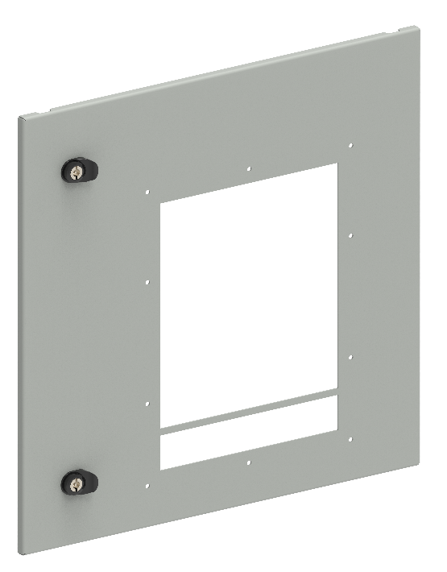
Двери секционные с вырезом для ACB
В, мм | Ш, мм | Артикул | Наименование
600 | 600 | FO-00-ESDAB-060-060 | Дверь секционная внешняя с вырезом для ARMAT ACB типоразмера A/B выкатного исполнения 3/4P 600×600 мм
600 | 600 | FO-00-ESDD-060-060 | Дверь секционная внешняя с вырезом для ARMAT ACB типоразмера D выкатного исполнения 3P 600×600 мм
600 | 800 | FO-00-ESDD-060-080 | Дверь секционная внешняя с вырезом для ARMAT ACB типоразмера D выкатного исполнения 3/4P 600×800 мм
600 | 800 | FO-00-ESDEF-060-080 | Дверь секционная внешняя с вырезом для ARMAT ACB типоразмера E/F выкатного исполнения 3/4P 600×800 мм
600 | 800 | FO-00-ESDG-060-080 | Дверь секционная внешняя с вырезом для ARMAT ACB типоразмера G выкатного исполнения 3P 600×800 мм
600 | 1000 | FO-00-ESDG-060-100 | Дверь секционная внешняя с вырезом для ARMAT ACB типоразмера G выкатного исполнения 3/4P 600×1000 мм
600 | 1000 | FO-00-ESDH-060-100 | Дверь секционная внешняя с вырезом для ARMAT ACB типоразмера H выкатного исполнения 3P 600×1000 мм
600 | 1200 | FO-00-ESDH-060-120 | Дверь секционная внешняя с вырезом для ARMAT ACB типоразмера H выкатного исполнения 3/4P 600×1200 мм
Применение секционных дверей возможно совместно с внешними фальш-панелями, при этом, их необходимо выбирать так, чтобы суммарная высота элементов составляла 1900 мм

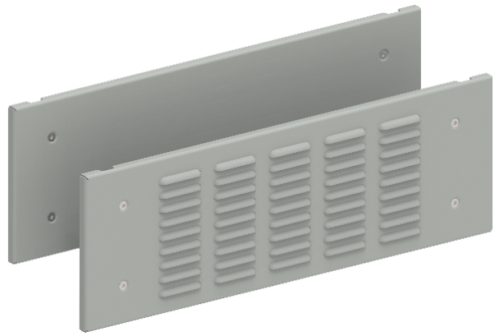
Фальшпанели внешние
В, мм | Ш, мм | Артикул | Наименование
100 | 600 | FO-00-PWSB-010-060 | Фальшпанель внешняя глухая 100х600 мм
150 | 600 | FO-00-PWSB-015-060 | Фальшпанель внешняя глухая 150х600 мм
200 | 600 | FO-00-PWSB-020-060 | Фальшпанель внешняя глухая 200х600 мм
250 | 600 | FO-00-PWSB-025-060 | Фальшпанель внешняя глухая 250х600 мм
300 | 600 | FO-00-PWSB-030-060 | Фальшпанель внешняя глухая 300х600 мм
350 | 600 | FO-00-PWSB-035-060 | Фальшпанель внешняя глухая 350х600 мм
400 | 600 | FO-00-PWSB-040-060 | Фальшпанель внешняя глухая 400х600 мм
450 | 600 | FO-00-PWSB-045-060 | Фальшпанель внешняя глухая 450х600 мм
500 | 600 | FO-00-PWSB-050-060 | Фальшпанель внешняя глухая 500х600 мм
600 | 600 | FO-00-PWSB-060-060 | Фальшпанель внешняя глухая 600х600 мм
100 | 800 | FO-00-PWSB-010-080 | Фальшпанель внешняя глухая 100х800 мм
150 | 800 | FO-00-PWSB-015-080 | Фальшпанель внешняя глухая 150х800 мм
200 | 800 | FO-00-PWSB-020-080 | Фальшпанель внешняя глухая 200х800 мм
250 | 800 | FO-00-PWSB-025-080 | Фальшпанель внешняя глухая 250х800 мм
300 | 800 | FO-00-PWSB-030-080 | Фальшпанель внешняя глухая 300х800 мм
350 | 800 | FO-00-PWSB-035-080 | Фальшпанель внешняя глухая 350х800 мм
400 | 800 | FO-00-PWSB-040-080 | Фальшпанель внешняя глухая 400х800 мм
450 | 800 | FO-00-PWSB-045-080 | Фальшпанель внешняя глухая 450х800 мм
500 | 800 | FO-00-PWSB-050-080 | Фальшпанель внешняя глухая 500х800 мм
600 | 800 | FO-00-PWSB-060-080 | Фальшпанель внешняя глухая 600х800 мм
200 | 1200 | FO-00-PWSB-020-120 | Фальшпанель внешняя глухая 200×1200 мм
300 | 1200 | FO-00-PWSB-030-120 | Фальшпанель внешняя глухая 300×1200 мм
400 | 1200 | FO-00-PWSB-040-120 | Фальшпанель внешняя глухая 400×1200 мм
500 | 1200 | FO-00-PWSB-050-120 | Фальшпанель внешняя глухая 500×1200 мм
600 | 1200 | FO-00-PWSB-060-120 | Фальшпанель внешняя глухая 600×1200 мм
100 | 600 | FO-00-PWSV-010-060 | Фальшпанель внешняя вентилируемая 100х600 мм
150 | 600 | FO-00-PWSV-015-060 | Фальшпанель внешняя вентилируемая 150х600 мм
200 | 600 | FO-00-PWSV-020-060 | Фальшпанель внешняя вентилируемая 200х600 мм
300 | 600 | FO-00-PWSV-030-060 | Фальшпанель внешняя вентилируемая 300х600 мм
100 | 800 | FO-00-PWSV-010-080 | Фальшпанель внешняя вентилируемая 100х800 мм
150 | 800 | FO-00-PWSV-015-080 | Фальшпанель внешняя вентилируемая 150х800 мм
200 | 800 | FO-00-PWSV-020-080 | Фальшпанель внешняя вентилируемая 200х800 мм
300 | 800 | FO-00-PWSV-030-080 | Фальшпанель внешняя вентилируемая 300х800 мм
100 | 1000 | FO-00-PWSV-010-100 | Фальшпанель внешняя вентилируемая 100х1000 мм
150 | 1000 | FO-00-PWSV-015-100 | Фальшпанель внешняя вентилируемая 150х1000 мм
200 | 1000 | FO-00-PWSV-020-100 | Фальшпанель внешняя вентилируемая 200х1000 мм
300 | 1000 | FO-00-PWSV-030-100 | Фальшпанель внешняя вентилируемая 300х1000 мм
100 | 1200 | FO-00-PWSV-010-120 | Фальшпанель внешняя вентилируемая 100×1200 мм
200 | 1200 | FO-00-PWSV-020-120 | Фальшпанель внешняя вентилируемая 200×1200 мм
300 | 1200 | FO-00-PWSV-030-120 | Фальшпанель внешняя вентилируемая 300×1200 мм
600 | 1000 | FO-00-PWSH-060-100 | Фальшпанель внешняя с вырезом для ARMAT ACB типоразмера H выкатного исполнения 3P 600×1000 мм
600 | 1200 | FO-00-PWSH-060-120 | Фальшпанель внешняя с вырезом для ARMAT ACB типоразмера H выкатного исполнения 3/4P 600×1200 мм
Применение фальш-панелей возможно совместно с внешними секционными дверьми, при этом, их необходимо выбирать так, чтобы суммарная высота элементов составляла 1900 мм

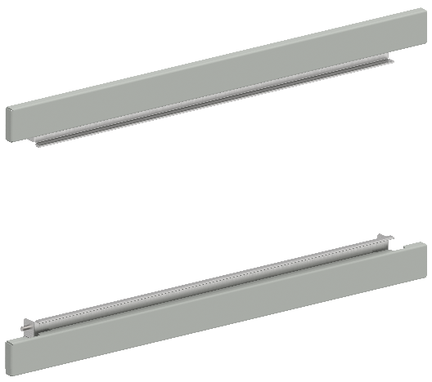
 | Фальшпанели внешние компенсационные
 | Ш, мм | Артикул | Наименование
 | 600 | FO-00-PWSK-060 | Фальшпанель компенсационная шириной 600 мм (2 шт/упак)
 | 800 | FO-00-PWSK-080 | Фальшпанель компенсационная шириной 800 мм (2 шт/упак)
 | 1000 | FO-00-PWSK-100 | Фальшпанель компенсационная шириной 1000 мм (2 шт/упак)
 | 1200 | FO-00-PWSK-120 | Фальшпанель компенсационная шириной 1200 мм (2 шт/упак)
 | 600 | FO-00-PWCK-060 | Фальшпанель компенсационная шириной 600 мм с вырезом (2 шт/упак)
 | 800 | FO-00-PWCK-080 | Фальшпанель компенсационная шириной 800 мм с вырезом (2 шт/упак)
 | Фальшпанели с вырезом применяются для панелей со встроенным шинным/кабельным отсеком

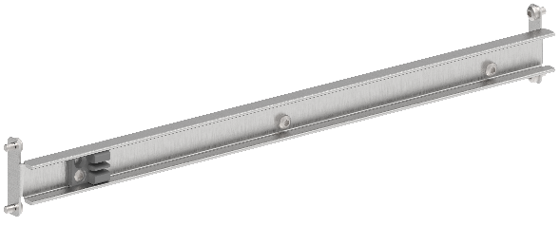
 | Планки разделения секционных дверей
 | Ш, мм | Артикул | Наименование
 | 600 | FO-00-ESDP-060 | Планка разделения секционных дверей в шкаф шириной 600 мм
 | 800 | FO-00-ESDP-080 | Планка разделения секционных дверей в шкаф шириной 800 мм
 | 1000 | FO-00-ESDP-100 | Планка разделения секционных дверей в шкаф шириной 1000 мм
 | 1200 | FO-00-ESDP-120 | Планка разделения секционных дверей в шкаф шириной 1200 мм

Рамы для пластронов
В, мм | Ш, мм | Артикул | Наименование
1800 | 400 | FO-00-UVF-180-040 | Рама для пластронов 1800×400 мм
1800 | 600 | FO-00-UVF-180-060 | Рама для пластронов 1800×600 мм
1800 | 800 | FO-00-UVF-180-080 | Рама для пластронов 1800×800 мм
1800 | 1000 | FO-00-UVF-180-100 | Рама для пластронов 1800×1000 мм
2000 | 400 | FO-00-UVF-200-040 | Рама для пластронов 2000×400 мм
2000 | 600 | FO-00-UVF-200-060 | Рама для пластронов 2000×600 мм
2000 | 800 | FO-00-UVF-200-080 | Рама для пластронов 2000×800 мм
2000 | 1000 | FO-00-UVF-200-100 | Рама для пластронов 2000×1000 мм
2200 | 400 | FO-00-UVF-220-040 | Рама для пластронов 2200×400 мм
2200 | 600 | FO-00-UVF-220-060 | Рама для пластронов 2200×600 мм
2200 | 800 | FO-00-UVF-220-080 | Рама для пластронов 2200×800 мм
2200 | 1000 | FO-00-UVF-220-100 | Рама для пластронов 2200×1000 мм

Пластроны глухие внутренние
В, мм | Ш, мм | Артикул | Наименование
100 | 400 | FO-00-PVS-010-040 | Пластрон глухой внутренний 100×400 мм
150 | 400 | FO-00-PVS-015-040 | Пластрон глухой внутренний 150×400 мм
200 | 400 | FO-00-PVS-020-040 | Пластрон глухой внутренний 200×400 мм
250 | 400 | FO-00-PVS-025-040 | Пластрон глухой внутренний 250×400 мм
300 | 400 | FO-00-PVS-030-040 | Пластрон глухой внутренний 300×400 мм
350 | 400 | FO-00-PVS-035-040 | Пластрон глухой внутренний 350×400 мм
400 | 400 | FO-00-PVS-040-040 | Пластрон глухой внутренний 400×400 мм
450 | 400 | FO-00-PVS-045-040 | Пластрон глухой внутренний 450×400 мм
500 | 400 | FO-00-PVS-050-040 | Пластрон глухой внутренний 500×400 мм
600 | 400 | FO-00-PVS-060-040 | Пластрон глухой внутренний 600×400 мм
100 | 600 | FO-00-PVS-010-060 | Пластрон глухой внутренний 100×600 мм
150 | 600 | FO-00-PVS-015-060 | Пластрон глухой внутренний 150×600 мм
200 | 600 | FO-00-PVS-020-060 | Пластрон глухой внутренний 200×600 мм
250 | 600 | FO-00-PVS-025-060 | Пластрон глухой внутренний 250×600 мм
300 | 600 | FO-00-PVS-030-060 | Пластрон глухой внутренний 300×600 мм
350 | 600 | FO-00-PVS-035-060 | Пластрон глухой внутренний 350×600 мм
400 | 600 | FO-00-PVS-040-060 | Пластрон глухой внутренний 400×600 мм
450 | 600 | FO-00-PVS-045-060 | Пластрон глухой внутренний 450×600 мм
500 | 600 | FO-00-PVS-050-060 | Пластрон глухой внутренний 500×600 мм
600 | 600 | FO-00-PVS-060-060 | Пластрон глухой внутренний 600×600 мм
100 | 800 | FO-00-PVS-010-080 | Пластрон глухой внутренний 100×800 мм
150 | 800 | FO-00-PVS-015-080 | Пластрон глухой внутренний 150×800 мм
200 | 800 | FO-00-PVS-020-080 | Пластрон глухой внутренний 200×800 мм
250 | 800 | FO-00-PVS-025-080 | Пластрон глухой внутренний 250×800 мм
300 | 800 | FO-00-PVS-030-080 | Пластрон глухой внутренний 300×800 мм
350 | 800 | FO-00-PVS-035-080 | Пластрон глухой внутренний 350×800 мм
400 | 800 | FO-00-PVS-040-080 | Пластрон глухой внутренний 400×800 мм
450 | 800 | FO-00-PVS-045-080 | Пластрон глухой внутренний 450×800 мм
500 | 800 | FO-00-PVS-050-080 | Пластрон глухой внутренний 500×800 мм
600 | 800 | FO-00-PVS-060-080 | Пластрон глухой внутренний 600×800 мм
100 | 1000 | FO-00-PVS-010-100 | Пластрон глухой внутренний 100×1000 мм
150 | 1000 | FO-00-PVS-015-100 | Пластрон глухой внутренний 150×1000 мм
200 | 1000 | FO-00-PVS-020-100 | Пластрон глухой внутренний 200×1000 мм
250 | 1000 | FO-00-PVS-025-100 | Пластрон глухой внутренний 250×1000 мм
300 | 1000 | FO-00-PVS-030-100 | Пластрон глухой внутренний 300×1000 мм
350 | 1000 | FO-00-PVS-035-100 | Пластрон глухой внутренний 350×1000 мм
400 | 1000 | FO-00-PVS-040-100 | Пластрон глухой внутренний 400×1000 мм
450 | 1000 | FO-00-PVS-045-100 | Пластрон глухой внутренний 450×1000 мм
500 | 1000 | FO-00-PVS-050-100 | Пластрон глухой внутренний 500×1000 мм
600 | 1000 | FO-00-PVS-060-100 | Пластрон глухой внутренний 600×1000 мм
Пластроны необходимо выбирать так, чтобы суммарная высота элементов составляла 1900 мм

Пластроны внутренние углубленные
В, мм | Ш, мм | Артикул | Наименование
200 | 400 | FO-00-PVSU-020-040 | Пластрон внутренний углубленный 200×400×50 мм
300 | 400 | FO-00-PVSU-030-040 | Пластрон внутренний углубленный 300×400×50 мм
400 | 400 | FO-00-PVSU-040-040 | Пластрон внутренний углубленный 400×400×50 мм
200 | 600 | FO-00-PVSU-020-060 | Пластрон внутренний углубленный 200×600×50 мм
300 | 600 | FO-00-PVSU-030-060 | Пластрон внутренний углубленный 300×600×50 мм
400 | 600 | FO-00-PVSU-040-060 | Пластрон внутренний углубленный 400×600×50 мм
500 | 600 | FO-00-PVSU-050-060 | Пластрон внутренний углубленный 500×600×50 мм
200 | 800 | FO-00-PVSU-020-080 | Пластрон внутренний углубленный 200×800×50 мм
300 | 800 | FO-00-PVSU-030-080 | Пластрон внутренний углубленный 300×800×50 мм
400 | 800 | FO-00-PVSU-040-080 | Пластрон внутренний углубленный 400×800×50 мм
500 | 800 | FO-00-PVSU-050-080 | Пластрон внутренний углубленный 500×800×50 мм
200 | 1000 | FO-00-PVSU-020-100 | Пластрон внутренний углубленный 200×1000×50 мм
300 | 1000 | FO-00-PVSU-030-100 | Пластрон внутренний углубленный 300×1000×50 мм
400 | 1000 | FO-00-PVSU-040-100 | Пластрон внутренний углубленный 400×1000×50 мм
500 | 1000 | FO-00-PVSU-050-100 | Пластрон внутренний углубленный 500×1000×50 мм
Пластроны необходимо выбирать так, чтобы суммарная высота элементов составляла 1900 мм

Пластроны с вырезом для ACB
В, мм | Ш, мм | Артикул | Наименование
600 | 600 | FO-00-PVAB-060-060 | Пластрон с вырезом для ACB ARMAT типоразмера A/B выкатного исполнения 3/4P 600×600 мм
600 | 800 | FO-00-PVAB-060-080 | Пластрон с вырезом для ACB ARMAT типоразмера A/B выкатного исполнения 3/4P 600×800 мм
600 | 600 | FO-00-PVD-060-060 | Пластрон с вырезом для ACB ARMAT типоразмера D выкатного исполнения 3P 600×600 мм
600 | 800 | FO-00-PVD-060-080 | Пластрон с вырезом для ACB ARMAT типоразмера D выкатного исполнения 3/4P 600×800 мм
600 | 800 | FO-00-PVEF-060-080 | Пластрон с вырезом для ACB ARMAT типоразмера E/F выкатного исполнения 3/4P 600×800 мм
600 | 800 | FO-00-PVG-060-080 | Пластрон с вырезом для ACB ARMAT типоразмера G выкатного исполнения 3P 600×800 мм
600 | 1000 | FO-00-PVG-060-100 | Пластрон с вырезом для ACB ARMAT типоразмера G выкатного исполнения 3/4P 600×1000 мм
Пластроны необходимо выбирать так, чтобы суммарная высота элементов составляла 1900 мм

Пластроны для модульных устройств
В, мм | Ш, мм | Артикул | Наименование
150 | 400 | FO-00-PVM-015-040 | Пластрон для модульных устройств 150×400 мм
200 | 400 | FO-00-PVM-020-040 | Пластрон для модульных устройств 200×400 мм
150 | 600 | FO-00-PVM-015-060 | Пластрон для модульных устройств 150×600 мм
200 | 600 | FO-00-PVM-020-060 | Пластрон для модульных устройств 200×600 мм
150 | 800 | FO-00-PVM-015-080 | Пластрон для модульных устройств 150×800 мм
200 | 800 | FO-00-PVM-020-080 | Пластрон для модульных устройств 200×800 мм
150 | 1000 | FO-00-PVM-015-100 | Пластрон для модульных устройств 150×1000 мм
200 | 1000 | FO-00-PVM-020-100 | Пластрон для модульных устройств 200×1000 мм
Пластроны необходимо выбирать так, чтобы суммарная высота элементов составляла 1900 мм

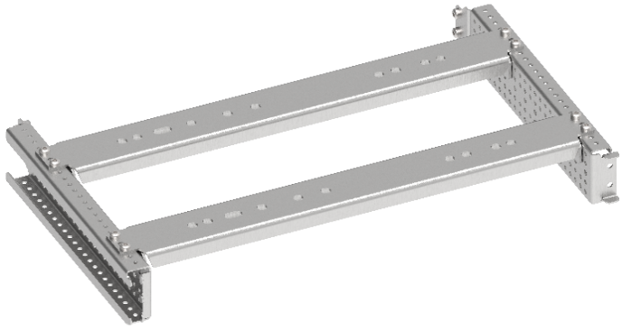
Комплекты установочные для ACB
В, мм | Ш, мм | Артикул | Наименование
600 | 600 | FO-00-ABD-060-060 | Комплект установочный ARMAT ACB типоразмера A/B 3/4P D 3P 600×600 мм
600 | 800 | FO-00-ABD-060-080 | Комплект установочный ARMAT ACB типоразмера A/B 3/4P D 3P 600×800 мм
600 | 800 | FO-00-EF-060-080 | Комплект установочный ARMAT ACB типоразмера E/F 3/4P 600×800 мм мм
600 | 800 | FO-00-EFG-060-080 | Комплект установочный ARMAT ACB типоразмера G 3P E/F 3/4P 600×800 мм
600 | 1000 | FO-00-G-060-100 | Комплект установочный ARMAT ACB типоразмера G 3/4P 600×1000 мм
700 | 1000 | FO-00-H-070-100 | Комплект установочный ARMAT ACB типоразмера H 3P 700×1000 мм
700 | 1200 | FO-00-H-070-120 | Комплект установочный ARMAT ACB типоразмера H 3/4P 700×1200 мм
600 | 600 | FO-00-ABD-P-060-060 | Комплект установочный (под пластрон) ARMAT ACB типоразмера A/B 3/4P D 3P стационарный/выкатной 600×600 мм
600 | 800 | FO-00-ABD-P-060-080 | Комплект установочный (под пластрон) ARMAT ACB типоразмера A/B/D 3/4P стационарный/выкатной 600×800 мм
600 | 800 | FO-00-EFG-P-060-080 | Комплект установочный (под пластрон) ARMAT ACB типоразмера G 3P E/F 3/4P стационарный/выкатной 600×800 мм
600 | 1000 | FO-00-G-P-060-100 | Комплект установочный (под пластрон) ARMAT ACB типоразмера G 3/4P стационарный/выкатной 600×1000 мм
Указанные значения высоты обусловлены габаритами секционных дверей с вырезом для ACB. Установочный комлект ACB типоразмера H необходимо использовать совместно с секционной дверью высотой 600 мм и вентилируемой фальшпанелью высотой 100 мм.

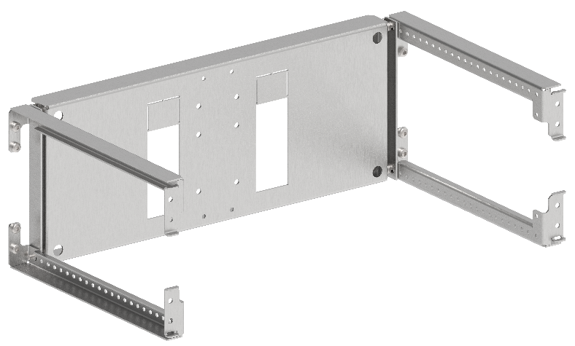
Комплекты установочные для MCCB (горизонтальная установка)
В, мм | Ш, мм | Артикул | Наименование
200 | 600 | FO-00-ADVT-020-060 | Комплект горизонтальной установки ARMAT MCCB типоразмер A/D втычного исполнения 3/4P 200×600 мм
200 | 600 | FO-00-ADF-020-060 | Комплект горизонтальной установки ARMAT MCCB типоразмер A/D фиксированного исполнения 3/4P 200×600 мм
200 | 600 | FO-00-GVT-020-060 | Комплект горизонтальной установки ARMAT MCCB типоразмер G втычного исполнения 3/4P 200×600 мм
200 | 600 | FO-00-GF-020-060 | Комплект горизонтальной установки ARMAT MCCB типоразмер G фиксированного исполнения 3/4P 200×600 мм
350 | 600 | FO-00-HIW-035-060 | Комплект горизонтальной установки ARMAT MCCB типоразмер H/I выкатного исполнения 3/4P 350×600 мм
300 | 600 | FO-00-HIVT-030-060 | Комплект горизонтальной установки ARMAT MCCB типоразмер H/I втычного исполнения 3/4P 300×600 мм
300 | 600 | FO-00-HIF-030-060 | Комплект горизонтальной установки ARMAT MCCB типоразмер H/I фиксированного исполнения 3/4P 300×600 мм
250 | 600 | FO-00-HIF-025-060 | Комплект горизонтальной установки ARMAT MCCB типоразмер H/I фиксированного исполнения 3P 250×600 мм
250 | 600 | FO-00-HIVT-025-060 | Комплект горизонтальной установки ARMAT MCCB типоразмер H/I втычного исполнения 3P 250×600 мм
300 | 600 | FO-00-HIW-030-060 | Комплект горизонтальной установки ARMAT MCCB типоразмер H/I выкатного исполнения 3P 300×600 мм

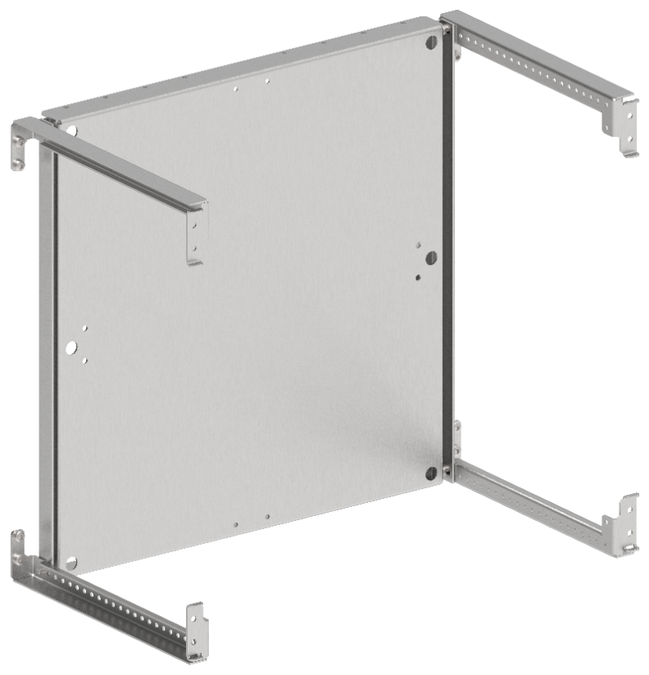
Комплекты монтажных плат
В, мм | Ш, мм | Артикул | Наименование
400 | 600 | FO-00-MPR-040-060 | Панель монтажная поворотная 400×600 мм
500 | 600 | FO-00-MPR-050-060 | Панель монтажная поворотная 500×600 мм
600 | 600 | FO-00-MPR-060-060 | Панель монтажная поворотная 600×600 мм
400 | 800 | FO-00-MPR-040-080 | Панель монтажная поворотная 400×800 мм
500 | 800 | FO-00-MPR-050-080 | Панель монтажная поворотная 500×800 мм
600 | 800 | FO-00-MPR-060-080 | Панель монтажная поворотная 600×800 мм
400 | 1000 | FO-00-MPR-040-100 | Панель монтажная поворотная 400×1000 мм
500 | 1000 | FO-00-MPR-050-100 | Панель монтажная поворотная 500×1000 мм
600 | 1000 | FO-00-MPR-060-100 | Панель монтажная поворотная 600×1000 мм
200 | 600 | FO-00-MPU-020-060 | Панель монтажная универсальная 200×600 мм
250 | 600 | FO-00-MPU-025-060 | Панель монтажная универсальная 250×600 мм
300 | 600 | FO-00-MPU-030-060 | Панель монтажная универсальная 300×600 мм
350 | 600 | FO-00-MPU-035-060 | Панель монтажная универсальная 350×600 мм
400 | 600 | FO-00-MPU-040-060 | Панель монтажная универсальная 400×600 мм
450 | 600 | FO-00-MPU-045-060 | Панель монтажная универсальная 450×600 мм
500 | 600 | FO-00-MPU-050-060 | Панель монтажная универсальная 500×600 мм
600 | 600 | FO-00-MPU-060-060 | Панель монтажная универсальная 600×600 мм
200 | 800 | FO-00-MPU-020-080 | Панель монтажная универсальная 200×800 мм
250 | 800 | FO-00-MPU-025-080 | Панель монтажная универсальная 250×800 мм
300 | 800 | FO-00-MPU-030-080 | Панель монтажная универсальная 300×800 мм
350 | 800 | FO-00-MPU-035-080 | Панель монтажная универсальная 350×800 мм
400 | 800 | FO-00-MPU-040-080 | Панель монтажная универсальная 400×800 мм
450 | 800 | FO-00-MPU-045-080 | Панель монтажная универсальная 450×800 мм
500 | 800 | FO-00-MPU-050-080 | Панель монтажная универсальная 500×800 мм
600 | 800 | FO-00-MPU-060-080 | Панель монтажная универсальная 600×800 мм
200 | 1000 | FO-00-MPU-020-100 | Панель монтажная универсальная 200×1000 мм
250 | 1000 | FO-00-MPU-025-100 | Панель монтажная универсальная 250×1000 мм
300 | 1000 | FO-00-MPU-300-100 | Панель монтажная универсальная 300×1000 мм
350 | 1000 | FO-00-MPU-035-100 | Панель монтажная универсальная 350×1000 мм
400 | 1000 | FO-00-MPU-040-100 | Панель монтажная универсальная 400×1000 мм
450 | 1000 | FO-00-MPU-045-100 | Панель монтажная универсальная 200×1000 мм
500 | 1000 | FO-00-MPU-050-100 | Панель монтажная универсальная 500×1000 мм
600 | 1000 | FO-00-MPU-060-100 | Панель монтажная универсальная 600×1000 мм
400 | 1200 | FO-00-MPU-040-120 | Панель монтажная универсальная 400×1200 мм

Комплекты установочные для модульных устройств (под пластрон)
В, мм | Ш, мм | Артикул | Наименование
150 | 400 | FO-00-MCVP-015-040 | Комплект для установки модульных устройств (под пластрон) 150х400 мм 12 модулей
200 | 400 | FO-00-MCVP-020-040 | Комплект для установки модульных устройств (под пластрон) 200х400 мм 12 модулей
150 | 600 | FO-00-MCVP-015-060 | Комплект для установки модульных устройств (под пластрон) 150х600 мм 24 модулей
200 | 600 | FO-00-MCVP-020-060 | Комплект для установки модульных устройств (под пластрон) 200х600 мм 24 модулей
150 | 800 | FO-00-MCVP-015-080 | Комплект для установки модульных устройств (под пластрон) 150х800 мм 36 модулей
200 | 800 | FO-00-MCVP-020-080 | Комплект для установки модульных устройств (под пластрон) 200х800 мм 36 модулей
150 | 1000 | FO-00-MCVP-015-100 | Комплект для установки модульных устройств (под пластрон) 150х1000 мм 48 модулей
200 | 1000 | FO-00-MCVP-020-100 | Комплект для установки модульных устройств (под пластрон) 200х1000 мм 48 модулей

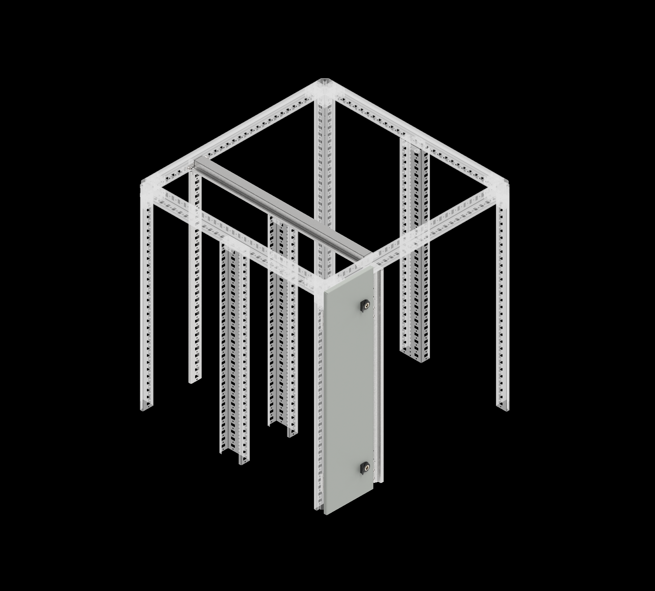
Профили встроенного отсека
В, мм | Г, мм | Артикул | Наименование
1800 | - | FO-00-PRVV-180 | Профиль вертикальный встроенного отсека 1800 мм
2000 | - | FO-00-PRVV-200 | Профиль вертикальный встроенного отсека 2000 мм
2200 | - | FO-00-PRVV-220 | Профиль вертикальный встроенного отсека 2200 мм
- | 800 | FO-00-PRHV-080 | Профиль горизонтальный встроенного отсека, глубина – 800 мм (2 шт/упак)
- | 1000 | FO-00-PRHV-100 | Профиль горизонтальный встроенного отсека, глубина – 1000 мм (2 шт/упак)
2000 | - | FO-31-PRVV-200-RBBS | Профиль вертикальный из нержавеющей стали для встроенного отсека высотой 2000 мм
2200 | - | FO-31-PRVV-220-RBBS | Профиль вертикальный из нержавеющей стали для встроенного отсека высотой 2200 мм

Двери и панели встроенного отсека
В, мм | Ш, мм | Артикул | Наименование
1800 | 200 | FO-00-DBC-180-020 | Дверь встроенного отсека 1800×200 мм
1800 | 400 | FO-00-DBC-180-040 | Дверь встроенного отсека 1800×400 мм
2000 | 200 | FO-00-DBC-200-020 | Дверь встроенного отсека 2000×200 мм
2000 | 400 | FO-00-DBC-200-040 | Дверь встроенного отсека 2000×400 мм
2200 | 200 | FO-00-DBC-220-020 | Дверь встроенного отсека 2200×200 мм
2200 | 400 | FO-00-DBC-220-040 | Дверь встроенного отсека 2200×400 мм
1800 | 200 | FO-00-PBC-180-020 | Панель встроенного отсека 1800×200 мм
2000 | 200 | FO-00-PBC-200-020 | Панель встроенного отсека 2000×200 мм
2200 | 200 | FO-00-PBC-220-020 | Панель встроенного отсека 2200×200 мм

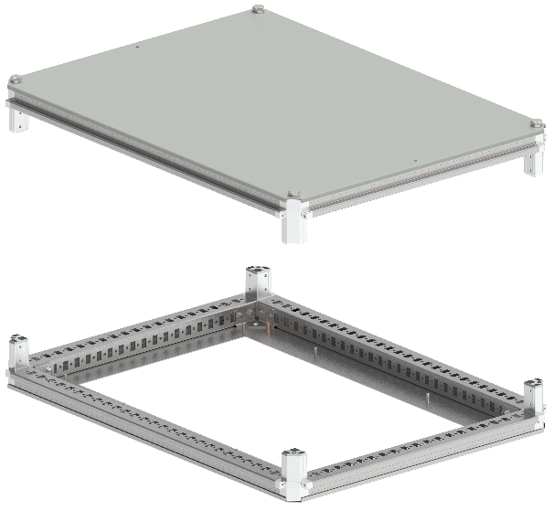
Крыши и основания
В, мм | Ш, мм | Артикул | Наименование
400 | 800 | FO-00-KOF-040-080 | Крыша и основание (под фланец) 400×800 мм
600 | 800 | FO-00-KOF-060-080 | Крыша и основание (под фланец) 600×800 мм
800 | 800 | FO-00-KOF-080-080 | Крыша и основание (под фланец) 800×800 мм
1000 | 800 | FO-00-KOF-100-080 | Крыша и основание (под фланец) 1000×800 мм
400 | 1000 | FO-00-KOF-040-100 | Крыша и основание (под фланец) 400×1000 мм
600 | 1000 | FO-00-KOF-060-100 | Крыша и основание (под фланец) 600×1000 мм
800 | 1000 | FO-00-KOF-080-100 | Крыша и основание (под фланец) 800×1000 мм
1000 | 1000 | FO-00-KOF-100-100 | Крыша и основание (под фланец) 1000×1000 мм
400 | 1200 | FO-00-KOF-040-120 | Крыша и основание (под фланец) 400×1200 мм
1000 | 1200 | FO-00-KOF-100-120 | Крыша и основание (под фланец) 1000×1200 мм

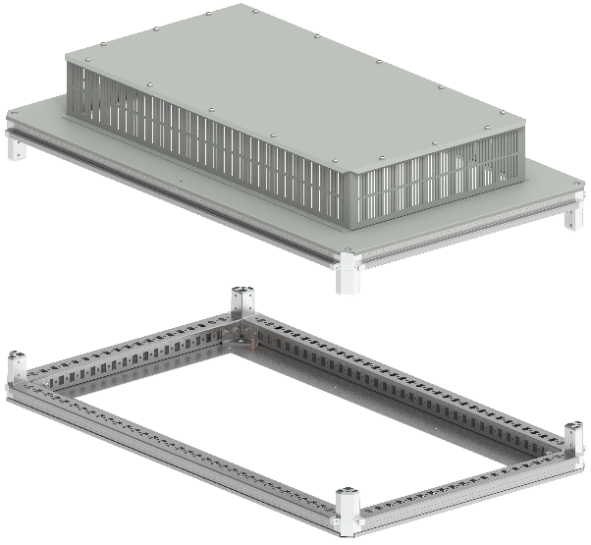
Крыши и основания вентилируемые
Ш, мм | Г, мм | Артикул | Наименование
600 | 800 | FO-00-KOF-060-080-31 | Крыша и основание (под фланец) 600×800 мм IP31
800 | 800 | FO-00-KOF-080-080-31 | Крыша и основание (под фланец) 800×800 мм IP31
600 | 1000 | FO-00-KOF-060-100-31 | Крыша и основание (под фланец) 600×1000 мм IP31
800 | 1000 | FO-00-KOF-080-100-31 | Крыша и основание (под фланец) 800×1000 мм IP31
1000 | 1000 | FO-00-KOF-100-100-31 | Крыша и основание (под фланец) 1000×1000 мм IP31
600 | 1200 | FO-00-KOF-060-120-31 | Крыша и основание (под фланец) 600×1200 мм IP31
800 | 1200 | FO-00-KOF-080-120-31 | Крыша и основание (под фланец) 800×1200 мм IP31
1000 | 1200 | FO-00-KOF-100-120-31 | Крыша и основание (под фланец) 1000×1200 мм IP31
1200 | 1200 | FO-00-KOF-120-120-31 | Крыша и основание (под фланец) 1200×1200 мм IP31

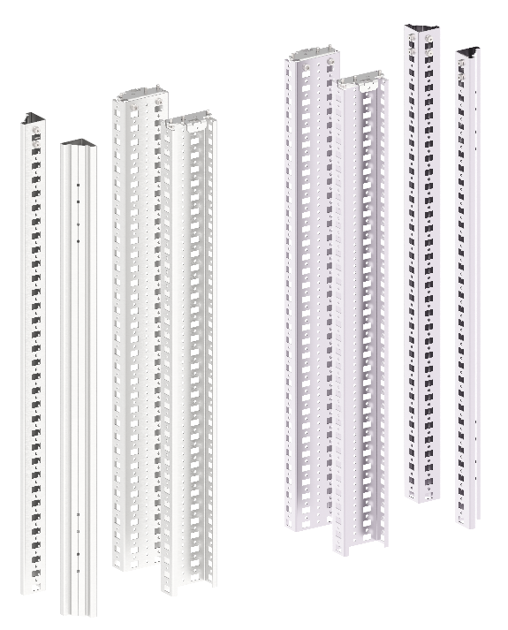
 | Вертикальные стойки каркаса
 | В, мм | Артикул | Наименование
 | 1800 | YKM40D-FO-ST-180 | Стойка вертикальная 1800 мм (4 шт/компл)
 | 2000 | YKM40D-FO-ST-200 | Стойка вертикальная 2000 мм (4 шт/компл)
 | 2200 | YKM40D-FO-ST-220 | Стойка вертикальная 2200 мм (4 шт/компл)
 | 2000 | FO-31-ST-200-RBBS | Стойка каркаса вертикальная (нержавеющая сталь+оцинкованные) высотой 2000 мм (2+2 шт/компл)
 | 2200 | FO-31-ST-220-RBBS | Стойка каркаса вертикальная (нержавеющая сталь+оцинкованные) высотой 2200 мм (2+2 шт/компл)
 | 1800 | FO-00-STD-180 | Стойка дополнительная вертикальная 1800 мм
 | 2000 | FO-00-STD-200 | Стойка дополнительная вертикальная 2000 мм
 | 2200 | FO-00-STD-220 | Стойка дополнительная вертикальная 2200 мм
 | 2000 | FO-01-STD-200-RBBS | Стойка дополнительная вертикальная 2000 мм диамагнитная

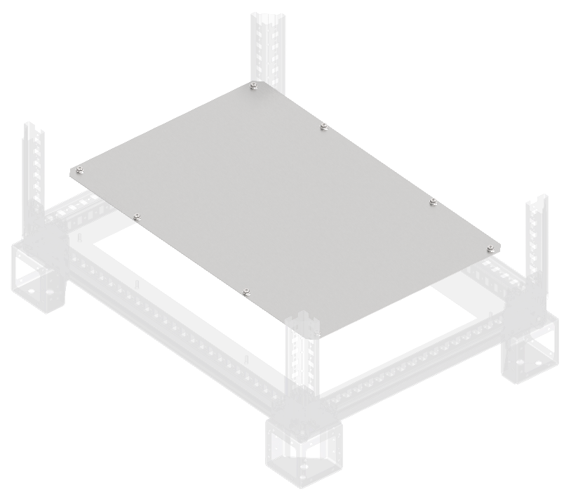
Фланцы основания сплошные
Ш, мм | Г, мм | Артикул | Наименование
400 | 800 | FO-00-FBS-040-080 | Фланец основания сплошной в шкаф 400×800 мм
600 | 800 | FO-00-FBS-060-080 | Фланец основания сплошной в шкаф 600×800 мм
800 | 800 | FO-00-FBS-080-080 | Фланец основания сплошной в шкаф 800×800 мм
1000 | 800 | FO-00-FBS-100-080 | Фланец основания сплошной в шкаф 1000×800 мм
400 | 1000 | FO-00-FBS-040-100 | Фланец основания сплошной в шкаф 400×1000 мм
600 | 1000 | FO-00-FBS-060-100 | Фланец основания сплошной в шкаф 600×1000 мм
800 | 1000 | FO-00-FBS-080-100 | Фланец основания сплошной в шкаф 800×1000 мм
1000 | 1000 | FO-00-FBS-100-100 | Фланец основания сплошной в шкаф 1000×1000 мм
400 | 1200 | FO-00-FBS-040-120 | Фланец основания сплошной в шкаф 400×1200 мм
600 | 1200 | FO-00-FBS-060-120 | Фланец основания сплошной в шкаф 600×1200 мм
1000 | 1200 | FO-00-FBS-100-120 | Фланец основания сплошной в шкаф 1000×1200 мм
1200 | 1200 | FO-00-FBS-120-120 | Фланец основания сплошной в шкаф 1200×1200 мм
200 | 800 | FO-00-FBCS-020-080 | Фланец основания встроенного отсека сплошной 200×800 мм
400 | 800 | FO-00-FBCS-040-080 | Фланец основания встроенного отсека сплошной 400×800 мм
200 | 1000 | FO-00-FBCS-020-100 | Фланец основания встроенного отсека сплошной 200×1000 мм
400 | 1000 | FO-00-FBCS-040-100 | Фланец основания встроенного отсека сплошной 400×1000 мм

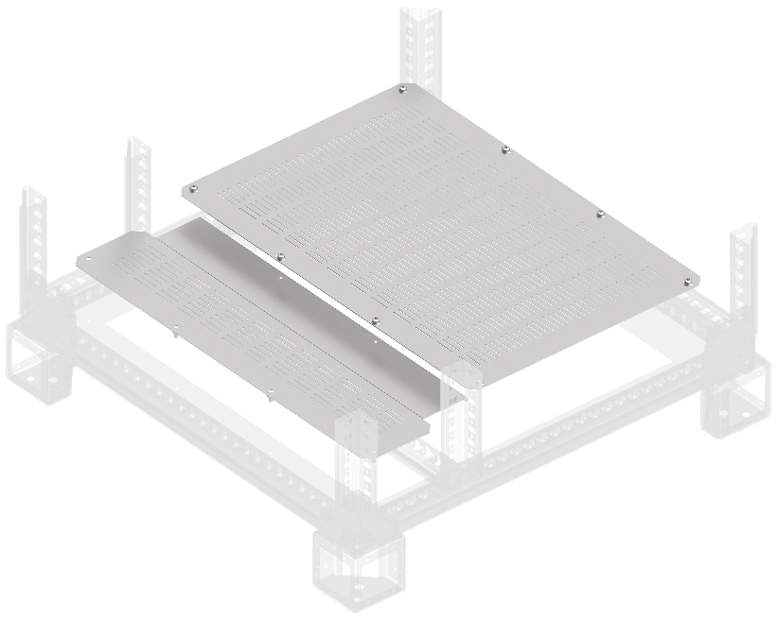
Фланцы основания вентилируемые
Ш, мм | Г, мм | Артикул | Наименование
400 | 800 | FO-00-FBV-040-080 | Фланец основания вентилируемый в шкаф 400×800 мм
600 | 800 | FO-00-FBV-060-080 | Фланец основания вентилируемый в шкаф 600×800 мм
800 | 800 | FO-00-FBV-080-080 | Фланец основания вентилируемый в шкаф 800×800 мм
1000 | 800 | FO-00-FBV-100-080 | Фланец основания вентилируемый в шкаф 1000×800 мм
400 | 1000 | FO-00-FBV-040-100 | Фланец основания вентилируемый в шкаф 400×1000 мм
600 | 1000 | FO-00-FBV-060-100 | Фланец основания вентилируемый в шкаф 600×1000 мм
800 | 1000 | FO-00-FBV-080-100 | Фланец основания вентилируемый в шкаф 800×1000 мм
1000 | 1000 | FO-00-FBV-100-100 | Фланец основания вентилируемый в шкаф 1000×1000 мм
400 | 1200 | FO-00-FBV-040-120 | Фланец основания вентилируемый в шкаф 400×1200 мм
600 | 1200 | FO-00-FBV-060-120 | Фланец основания вентилируемый в шкаф 600×1200 мм
800 | 1200 | FO-00-FBV-080-120 | Фланец основания вентилируемый в шкаф 800×1200 мм
1000 | 1200 | FO-00-FBV-100-120 | Фланец основания вентилируемый в шкаф 1000×1200 мм
1200 | 1200 | FO-00-FBV-120-120 | Фланец основания вентилируемый в шкаф 1200×1200 мм
200 | 800 | FO-00-FBCV-020-080 | Фланец основания встроенного отсека вентилируемый 200×800 мм
400 | 800 | FO-00-FBCV-040-080 | Фланец основания встроенного отсека вентилируемый 400×800 мм
200 | 1000 | FO-00-FBCV-020-100 | Фланец основания встроенного отсека вентилируемый 200×1000 мм
400 | 1000 | FO-00-FBCV-040-100 | Фланец основания встроенного отсека вентилируемый 400×1000 мм

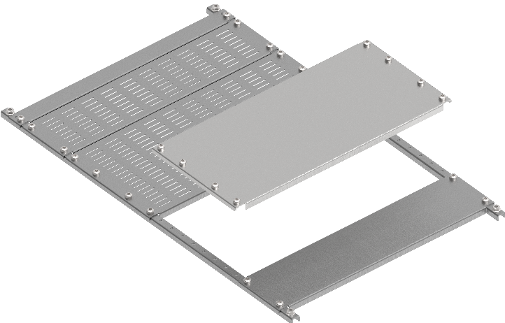
Панели нижние наборные
Ш, мм | Г, мм | Артикул | Наименование
400 | 800 | FO-00-PLT-040-080 | Панель нижняя наборная в шкаф 400×800 мм
600 | 800 | FO-00-PLT-060-080 | Панель нижняя наборная в шкаф 600×800 мм
800 | 800 | FO-00-PLT-080-080 | Панель нижняя наборная в шкаф 800×800 мм
400 | 1000 | FO-00-PLT-040-100 | Панель нижняя наборная в шкаф 400×1000 мм
600 | 1000 | FO-00-PLT-060-100 | Панель нижняя наборная в шкаф 600×1000 мм
800 | 1000 | FO-00-PLT-080-100 | Панель нижняя наборная в шкаф 800×1000 мм
1000 | 1000 | FO-00-PLT-100-100 | Панель нижняя наборная в шкаф 2000×1000 мм
400 | 100 | FO-00-PLTP-010-040 | Заглушка панели нижней наборной 100 мм в шкаф шириной 400 мм
600 | 100 | FO-00-PLTP-010-060 | Заглушка панели нижней наборной 100 мм в шкаф шириной 600 мм
800 | 100 | FO-00-PLTP-010-080 | Заглушка панели нижней наборной 100 мм в шкаф шириной 800 мм
1000 | 100 | FO-00-PLTP-010-100 | Заглушка панели нижней наборной 100 мм в шкаф шириной 1000 мм
400 | 200 | FO-00-PLTP-020-040 | Заглушка панели нижней наборной 200 мм в шкаф шириной 400 мм
600 | 200 | FO-00-PLTP-020-060 | Заглушка панели нижней наборной 200 мм в шкаф шириной 600 мм
800 | 200 | FO-00-PLTP-020-080 | Заглушка панели нижней наборной 200 мм в шкаф шириной 800 мм
1000 | 200 | FO-00-PLTP-020-100 | Заглушка панели нижней наборной 200 мм в шкаф шириной 1000 мм
400 | 100 | FO-00-PLTV-010-040 | Заглушка панели нижней наборной вентилируемой 100 мм в шкаф шириной 400 мм
600 | 100 | FO-00-PLTV-010-060 | Заглушка панели нижней наборной вентилируемой 100 мм в шкаф шириной 600 мм
800 | 100 | FO-00-PLTV-010-080 | Заглушка панели нижней наборной вентилируемой 100 мм в шкаф шириной 800 мм
1000 | 100 | FO-00-PLTV-010-100 | Заглушка панели нижней наборной вентилируемой 100 мм в шкаф шириной 1000 мм
400 | 200 | FO-00-PLTV-020-040 | Заглушка панели нижней наборной вентилируемой 200 мм в шкаф шириной 400 мм
600 | 200 | FO-00-PLTV-020-060 | Заглушка панели нижней наборной вентилируемой 200 мм в шкаф шириной 600 мм
800 | 200 | FO-00-PLTV-020-080 | Заглушка панели нижней наборной вентилируемой 200 мм в шкаф шириной 800 мм
1000 | 200 | FO-00-PLTV-020-100 | Заглушка панели нижней наборной вентилируемой 200 мм в шкаф шириной 1000 мм

Элементы цоколя
В, мм | Ш, мм | Артикул | Наименование
100 | - | FO-00D-KC-010-7035 | Комплект угловых элементов цоколя (4 шт/компл)
100 | - | FO-00-KC-010-MD | Опора цоколя дополнительная 100 мм (2 шт/компл)
100 | 400 | FO-00D-PC-010-040-7021 | Панель цоколя 100×400мм RAL7021 (2 шт/компл)
100 | 600 | FO-00D-PC-010-060-7021 | Панель цоколя 100×600мм RAL7021 (2 шт/компл)
100 | 800 | FO-00D-PC-010-080-7021 | Панель цоколя 100×800мм RAL7021 (2 шт/компл)
100 | 1000 | FO-00D-PC-010-100-7021 | Панель цоколя 100×1000мм RAL7021 (2 шт/компл)
100 | 1200 | FO-00D-PC-010-120-7021 | Панель цоколя 100×1200мм RAL7021 (2 шт/компл)
200 | 400 | FO-00D-PC-020-040-7021 | Панель цоколя 200×400мм RAL7021 (2 шт/компл)
200 | 600 | FO-00D-PC-020-060-7021 | Панель цоколя 200×600мм RAL7021 (2 шт/компл)
200 | 800 | FO-00D-PC-020-080-7021 | Панель цоколя 200×800мм RAL7021 (2 шт/компл)
200 | 1000 | FO-00D-PC-020-100-7021 | Панель цоколя 200×1000мм RAL7021 (2 шт/компл)
200 | 1200 | FO-00D-PC-020-120-7021 | Панель цоколя 200×1200мм RAL7021 (2 шт/компл)
100 | 400 | FO-00D-PCV-010-040-7021 | Панель цоколя вентилируемая 100×400 мм RAL7021 (2 шт/компл)
100 | 600 | FO-00D-PCV-010-060-7021 | Панель цоколя вентилируемая 100×600 мм RAL7021 (2 шт/компл)
100 | 800 | FO-00D-PCV-010-080-7021 | Панель цоколя вентилируемая 100×800 мм RAL7021 (2 шт/компл)
100 | 1000 | FO-00D-PCV-010-100-7021 | Панель цоколя вентилируемая 100×1000 мм RAL7021 (2 шт/компл)
100 | 400 | FO-00D-PC-010-040-7035 | Панель цоколя 100×400мм RAL7035 (2 шт/компл)
100 | 600 | FO-00D-PC-010-060-7035 | Панель цоколя 100×600мм RAL7035 (2 шт/компл)
100 | 800 | FO-00D-PC-010-080-7035 | Панель цоколя 100×800мм RAL7035 (2 шт/компл)
100 | 1000 | FO-00D-PC-010-100-7035 | Панель цоколя 100×1000мм RAL7035 (2 шт/компл)
100 | 1200 | FO-00D-PC-010-120-7035 | Панель цоколя 100×1200мм RAL7035 (2 шт/компл)
200 | 400 | FO-00D-PC-020-040-7035 | Панель цоколя 200×400мм RAL7035 (2 шт/компл)
200 | 600 | FO-00D-PC-020-060-7035 | Панель цоколя 200×600мм RAL7035 (2 шт/компл)
200 | 800 | FO-00D-PC-020-080-7035 | Панель цоколя 200×800мм RAL7035 (2 шт/компл)
200 | 1000 | FO-00D-PC-020-100-7035 | Панель цоколя 200×1000мм RAL7035 (2 шт/компл)
200 | 1200 | FO-00D-PC-020-120-7035 | Панель цоколя 200×1200мм RAL7035 (2 шт/компл)

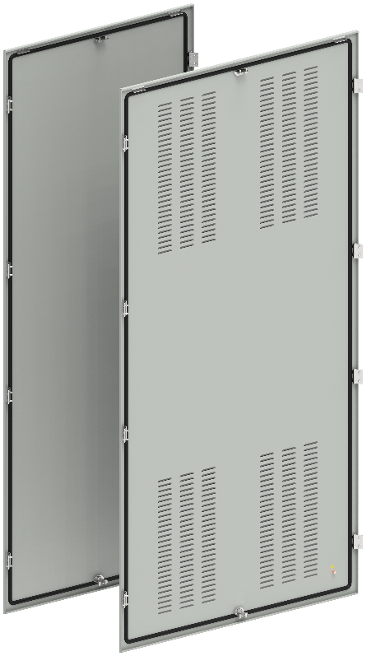
Панели задние
В, мм | Ш, мм | Артикул | Наименование
1800 | 400 | YKM40D-FO-FP-180-040-54 | Панель задняя 1800×400 мм IP54
1800 | 600 | YKM40D-FO-FP-180-060-54 | Панель задняя 1800×600 мм IP54
1800 | 800 | YKM40D-FO-FP-180-080-54 | Панель задняя 1800×800 мм IP54
1800 | 1000 | YKM40D-FO-FP-180-100-54 | Панель задняя 1800×1000 мм IP54
1800 | 1200 | YKM40D-FO-FP-180-120-54 | Панель задняя 1800×1200 мм IP54
2000 | 400 | YKM40D-FO-FP-200-040-54 | Панель задняя 2000×400 мм IP54
2000 | 600 | YKM40D-FO-FP-200-060-54 | Панель задняя 2000×600 мм IP54
2000 | 800 | YKM40D-FO-FP-200-080-54 | Панель задняя 2000×800 мм IP54
2000 | 1000 | YKM40D-FO-FP-200-100-54 | Панель задняя 2000×1000 мм IP54
2000 | 1200 | YKM40D-FO-FP-200-120-54 | Панель задняя 2000×1200 мм IP54
2200 | 400 | YKM40D-FO-FP-220-040-54 | Панель задняя 2200×400 мм IP54
2200 | 600 | YKM40D-FO-FP-220-060-54 | Панель задняя 2200×600 мм IP54
2200 | 800 | YKM40D-FO-FP-220-080-54 | Панель задняя 2200×800 мм IP54
2200 | 1000 | YKM40D-FO-FP-220-100-54 | Панель задняя 2200×1000 мм IP54
2200 | 1200 | YKM40D-FO-FP-220-120-54 | Панель задняя 2200×1200 мм IP54
2000 | 400 | FO-00-PBV-200-040 | Панель задняя вентилируемая 2000×400 мм
2000 | 600 | FO-00-PBV-200-060 | Панель задняя вентилируемая 2000×600 мм
2000 | 800 | FO-00-PBV-200-080 | Панель задняя вентилируемая 2000×800 мм
2000 | 1000 | FO-00-PBV-200-100 | Панель задняя вентилируемая 2000×1000 мм

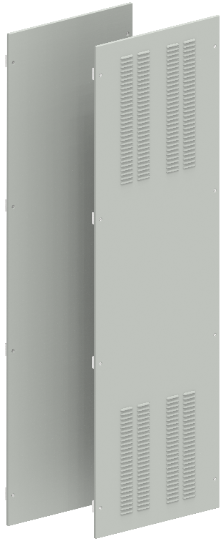
Панели боковые
В, мм | Ш, мм | Артикул | Наименование
1800 | 800 | YKM40D-FO-SP-180-080-54 | Панель боковая 1800×800 мм IP54 (2 шт/компл)
1800 | 1000 | YKM40D-FO-SP-180-100-54 | Панель боковая 1800×1000 мм IP54 (2 шт/компл)
2000 | 800 | YKM40D-FO-SP-200-080-54 | Панель боковая 2000×800 мм IP54 (2 шт/компл)
2000 | 1000 | YKM40D-FO-SP-200-100-54 | Панель боковая 2000×1000 мм IP54 (2 шт/компл)
2200 | 800 | YKM40D-FO-SP-220-080-54 | Панель боковая 2200×800 мм IP54 (2 шт/компл)
2200 | 1000 | YKM40D-FO-SP-220-100-54 | Панель боковая 2200×1000 мм IP54 (2 шт/компл)
2000 | 800 | FO-00-PSV-200-080-31 | Панель боковая вентилируемая 2000×800 мм IP31 (2 шт/компл)
2000 | 1000 | FO-00-PSV-200-100-31 | Панель боковая вентилируемая 2000×1000 мм IP31 (2 шт/компл)
2000 | 1200 | FO-00-PSV-200-120-31 | Панель боковая вентилируемая 2000×1200 мм IP31 (2 шт/компл)

Двери металлические
В, мм | Ш, мм | Артикул | Наименование
1800 | 400 | YKM40D-FO-DM-180-040 | Дверь металлическая 1800×400 мм
1800 | 600 | YKM40D-FO-DM-180-060 | Дверь металлическая 1800×600 мм
1800 | 800 | YKM40D-FO-DM-180-080 | Дверь металлическая 1800×800 мм
2000 | 400 | YKM40D-FO-DM-200-040 | Дверь металлическая 2000×400 мм
2000 | 600 | YKM40D-FO-DM-200-060 | Дверь металлическая 2000×600 мм
2000 | 800 | YKM40D-FO-DM-200-080 | Дверь металлическая 2000×800 мм
2200 | 400 | YKM40D-FO-DM-220-040 | Дверь металлическая 2200×400 мм
2200 | 600 | YKM40D-FO-DM-220-060 | Дверь металлическая 2200×600 мм
2200 | 800 | YKM40D-FO-DM-220-080 | Дверь металлическая 2200×800 мм
2000 | 600 | YKM40D-FO-DMR-200-060 | Дверь металлическая 2000×600 мм RAL 3020 красная
2000 | 800 | YKM40D-FO-DMR-200-080 | Дверь металлическая 2000×800 мм RA L3020 красная

 | Элементы угловой панели
 | Ш, мм | Артикул | Наименование
 | 1 | FO-00-NPE-CS | Кронштейн N-PE угловой секции (2 шт/упак)
 | 2 | FO-00-BPRM-CS | Кронштейны угловой секции 2×45 (2 шт/упак)
2
 | 3 | FO-00-PRM-CS-060 | Профиль диагональный для угловой секции 600×600 мм (2 шт/компл)
 | 3 | FO-00-PRM-CS-080 | Профиль диагональный для угловой секции 800×800 мм (2 шт/компл)
 | 3 | FO-00-PRM-CS-100 | Профиль диагональный для угловой секции 1000×1000 мм (2 шт/компл)
 | 3 | FO-00-PRM-CS-120 | Профиль диагональный для угловой секции 1200×1200 мм (2 шт/компл)
 | 4 | FO-00-RBA-CS | Профиль основания угловой секции (2 шт/компл)

1
4

1

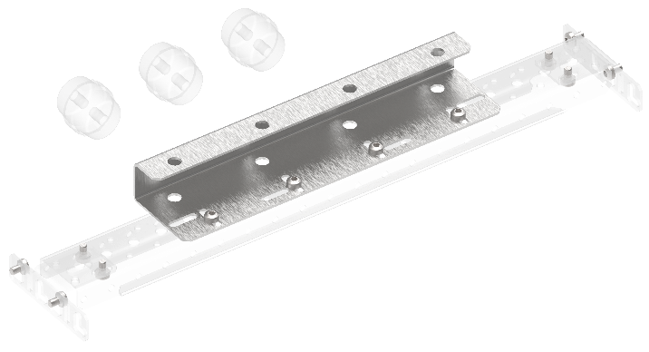
 |  | Комплекты планок опорных изоляторов
 |  | Артикул | Наименование
 |  | FO-00-SIAB | Комплект планки опорных изоляторов ARMAT ACB типоразмера A/B 3/4P
 |  | FO-00-SID | Комплект планки опорных изоляторов ARMAT ACB типоразмера D 3/4P
 |  | FO-00-SID3P | Комплект планки опорных изоляторов ARMAT ACB типоразмера D 3P
 |  | FO-00-SIEF | Комплект планки опорных изоляторов ARMAT ACB типоразмера E (до 3200А) F 3/4P
 |  | FO-00-SIE | Комплект планки опорных изоляторов ARMAT ACB типоразмера E (до 2000А) 3/4P
 |  | FO-00-SIG | Комплект планки опорных изоляторов ARMAT ACB типоразмера G 3/4P

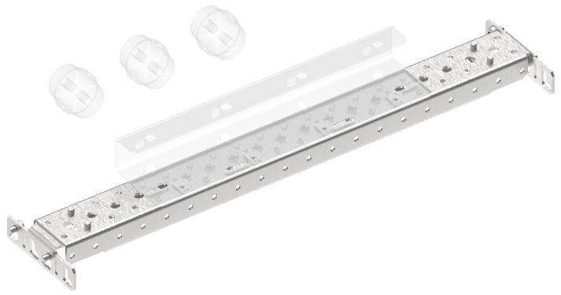
 | Профили монтажные 50×25 мм
 | Ш, мм | Артикул | Наименование
 | 400 | FO-00-PRM-040 | Профиль монтажный 50×25 в шкаф 400 мм (2 шт/упак)
 | 600 | FO-00-PRM-060 | Профиль монтажный 50×25 в шкаф 600 мм (2 шт/упак)
 | 800 | FO-00-PRM-080 | Профиль монтажный 50×25 в шкаф 800 мм (2 шт/упак)
 | 1000 | FO-00-PRM-1000 | Профиль монтажный 50×25 в шкаф 1000 мм (2 шт/упак)
 | - | FO-00-BPRM-1 | Кронштейн профиля монтажного 50×25 типа 1 (2 шт/упак)
 | - | FO-00-BPRM-2 | Кронштейн профиля монтажного 50×25 типа 2 (2 шт/упак)

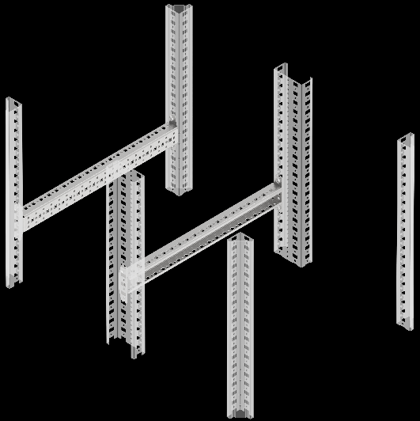
 | Рейки монтажные типа C
 | Ш, мм | Артикул | Наименование
 | 400 | FO-00-VRC-040 | Рейка монтажная типа C 400 мм (2 шт/упак)
 | 600 | FO-00-VRC-060 | Рейка монтажная типа C 600 мм (2 шт/упак)
 | 800 | FO-00-VRC-080 | Рейка монтажная типа C 800 мм (2 шт/упак)
 | 1000 | FO-00-VRC-100 | Рейка монтажная типа C 1000 мм (2 шт/упак)
 | 1200 | FO-00-VRC-120 | Рейка монтажная тип C 1200 мм (2 шт/упак)

 | Кронштейны
 | Позиция | Артикул | Наименование
 | 1 | FO-00-NPE-1 | Кронштейн N-PE типа 1 (2 шт/упак)
 | 2 | FO-00-NPE-2 | Кронштейн N-PE типа 2 (2 шт/упак)
 | 3 | FO-00-NPE-3 | Кронштейн N-PE типа 3 (2 шт/упак)
 | 4 | FO-00-BCU | Кронштейн присоединительного узла (2 шт/упак)
 | 5 | FO-00D-BSW | Кронштейн для монтажа концевого выключателя
 | 6 | FO-00-BSB-IEK | Кронштейн системы сборных шин (2 шт/упак)

1
2
3
5
6
4

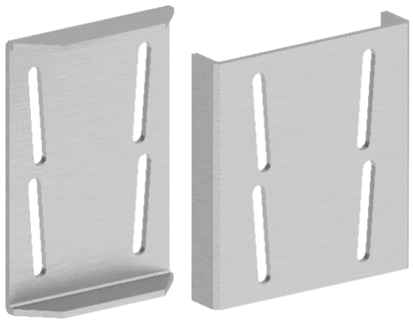
 |  | Элементы для соединения панелей
 |  | Артикул | Наименование
 |  | YKM40D-FO-JK-200-54 | Комплект для соединения шкафов IP54
 |  | FO-00-CPL | Пластина соединительная (8 шт/компл)
 |  | FO-00-SL | Уплотнитель самоклеящийся 9м

 |  | Элементы для крепления кабелей
 |  | Артикул | Наименование
 |  | YDN30-0200 | DIN-рейка С-типа 30×15×16 мм оцинкованная 200 см
 |  | YCC10-30-06-014 | Зажим кабельный для С-профиля диаметр кабеля 6-14 мм
 |  | YCC10-30-12-018 | Зажим кабельный для С-профиля диаметр кабеля 12-18 мм
 |  | YCC10-30-18-022 | Зажим кабельный для С-профиля диаметр кабеля 18-22 мм
 |  | YCC10-30-22-030 | Зажим кабельный для С-профиля диаметр кабеля 22-30 мм
 |  | YCC10-30-30-038 | Зажим кабельный для С-профиля диаметр кабеля 30-38 мм
 |  | YCC10-30-38-042 | Зажим кабельный для С-профиля диаметр кабеля 38-42мм
 |  | YCC10-30-42-050 | Зажим кабельный для С-профиля диаметр кабеля 42-50 мм
 |  | YCC10-30-50-064 | Зажим кабельный для С-профиля диаметр кабеля 50-64 мм

 |  | Проставки диэлектрические
 |  | Артикул | Наименование
 |  | FO-00-DISB-200-005 | Проставка диэлектрическая промежуточная для сборных шин 2000×50×5 мм
 |  | FO-00-DISB-200-005-001 | Проставка диэлектрическая промежуточная для сборных шин 2000×50×10 мм
 |  | FO-00-BPRM-4 | Кронштейн ошиновки RBBS (2 шт/компл)

 |  | Комплект пломбирования пластрона
 |  | Артикул | Наименование
 |  | FO-00-UPP | Комплект пломбирования пластрона

 |  | Комплект вывода жгута на сплошную дверь
 |  | Артикул | Наименование
 |  | FO-00-VK | Комплект вывода жгута на сплошную дверь

Комплекты траверс RBBS
В, мм | Ш, мм | Артикул | Наименование
2000 | 600 | FO-01-STDD-200-RBBS | Комплект установочный диамагнитный DBBS RBBS
2000 | 400 | FO-01-PRHV-040-N-RBBS | Комплект траверс N встроенного отсека 400 диамагнитный RBBS
Указанные значения ширины определяются шириной отсека в котором устанавливаются указанные комплекты.

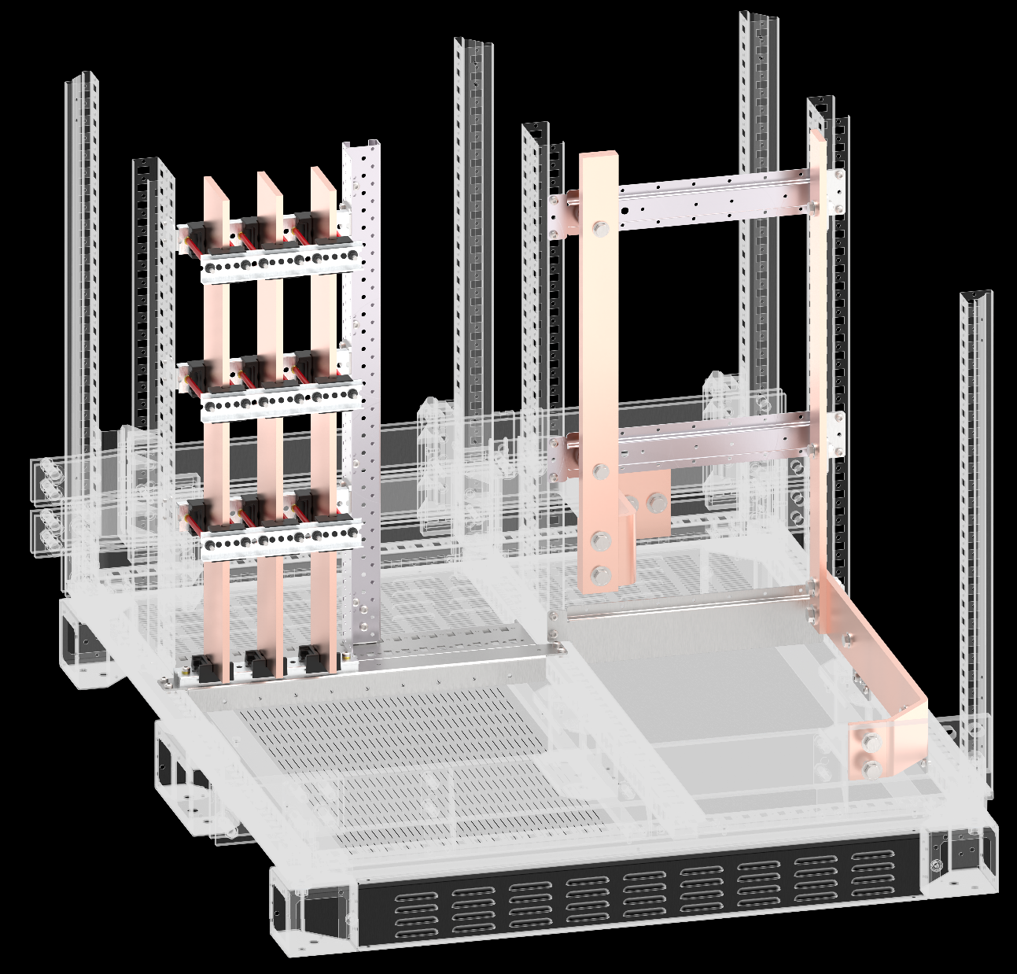

1
2

1

2

 | Элементы системы сборных шин до 4000 А
 | Позиция | Артикул | Наименование
 | 1 | YIS40-05-02-050 | Изолятор шинодержателя 50-5-2
 | 1 | YIS40-05-04-075 | Изолятор шинодержателя 75-5-4
 | 1 | YIS40-05-04-087 | Изолятор шинодержателя 87-5-4
 | 1 | YIS40-10-01-050 | Изолятор шинодержателя 50-10-1
 | 1 | YIS40-10-02-075 | Изолятор шинодержателя 75-10-2
 | 1 | YIS40-10-03-087 | Изолятор шинодержателя 87-10-3
 | 1 | YIS40-10-04-100 | Изолятор шинодержателя 100-10-4
 | 2 | YIS40D-PS-210 | Профиль алюминиевый с перфорацией длина 2100 мм
 | 3 | YIS40D-SH-06 | Шпилька резьбовая М6
 | 4 | YIS40D-TS-08 | Трубка изоляционная 8×1
 | 5 | YIS40D-GF-06 | Гайка фланцевая М6
 | 6 | YIS40D-GS-06 | Гайка стальная круглая М6
 | 7 | FO-00D-VTORX-M6X30-020 | Винт М6×30 самонарезающий с полукруглой головкой, шлиц TORX30 DIN 7500 С (20 шт/упак)
 | 8 | YIS51D-VS-08 | Втулка опорная М8×12/20
 | 9 | FO-00D-EN-M8-020 | Гайка закладная М8 в каркасный профиль (20 шт/упак)
 | 10 | YIS40D-BF-08 | Болт с фланцем М8×35
 | Позиции 6 и 7 необходимы для установки в круглое отверстие профиля. Две гайки позиции используются для крепления к несущему профилю или основанию, оставшиеся для крепления шпилек. Позиции 9 и 10 необходимы для установки в прямоугольное отверстие профиля.

2

1
5
3

6
7

10
6
8

9

 | Элементы системы сборных шин до 6300 А
 | Позиция | Артикул | Наименование
 | 1 | FO-01-BSB-RBBS | Траверса изолятора диамагнитная RBBS
 | 2 | FO-01-BSBN-RBBS | Траверса изолятора диамагнитная N RBBS
 | 3 | YIS50-03-200 | Изолятор шинный задний 3 полюсный
 | 4 | YIS50-01-N | Изолятор шинный задний 1 полюсный
 | 5 | YIS50D-BA-40 | Адаптер изолятора 4×40×10 мм для изолятора шинного заднего
 | 5 | YIS50D-BA-60 | Адаптер изолятора 4×60×10 мм для изолятора шинного заднего
 | 6 | YIS50D-CH-40 | Зажим изолятора 2×40×10 мм для изолятора шинного заднего
 | 6 | YIS50D-CH-60 | Зажим изолятора 2×60×10 мм для изолятора шинного заднего
 | 7 | YIS50D-IP | Проставка шин медная 4×40/60×10 мм для изолятора шинного заднего
 | 8 | YIS50D-TP-12 | Гайка специальная М12 для изолятора шинного заднего
 | 9 | YIS50D-SR-10 | Втулка соединительная медная 30/12,5×10 мм для изолятора шинного заднего
 | 9 | YIS50D-SR-20 | Втулка соединительная медная 30/12,5×20 мм для изолятора шинного заднего
 | 9 | YIS50D-SR-30 | Втулка соединительная медная 30/12,5×30 мм для изолятора шинного заднего
 | 9 | YIS50D-SR-40 | Втулка соединительная медная 30/12,5х40 мм для изолятора шинного заднего
 | 9 | YIS50D-SR-50 | Втулка соединительная медная 30/12,5×50 мм для изолятора шинного заднего

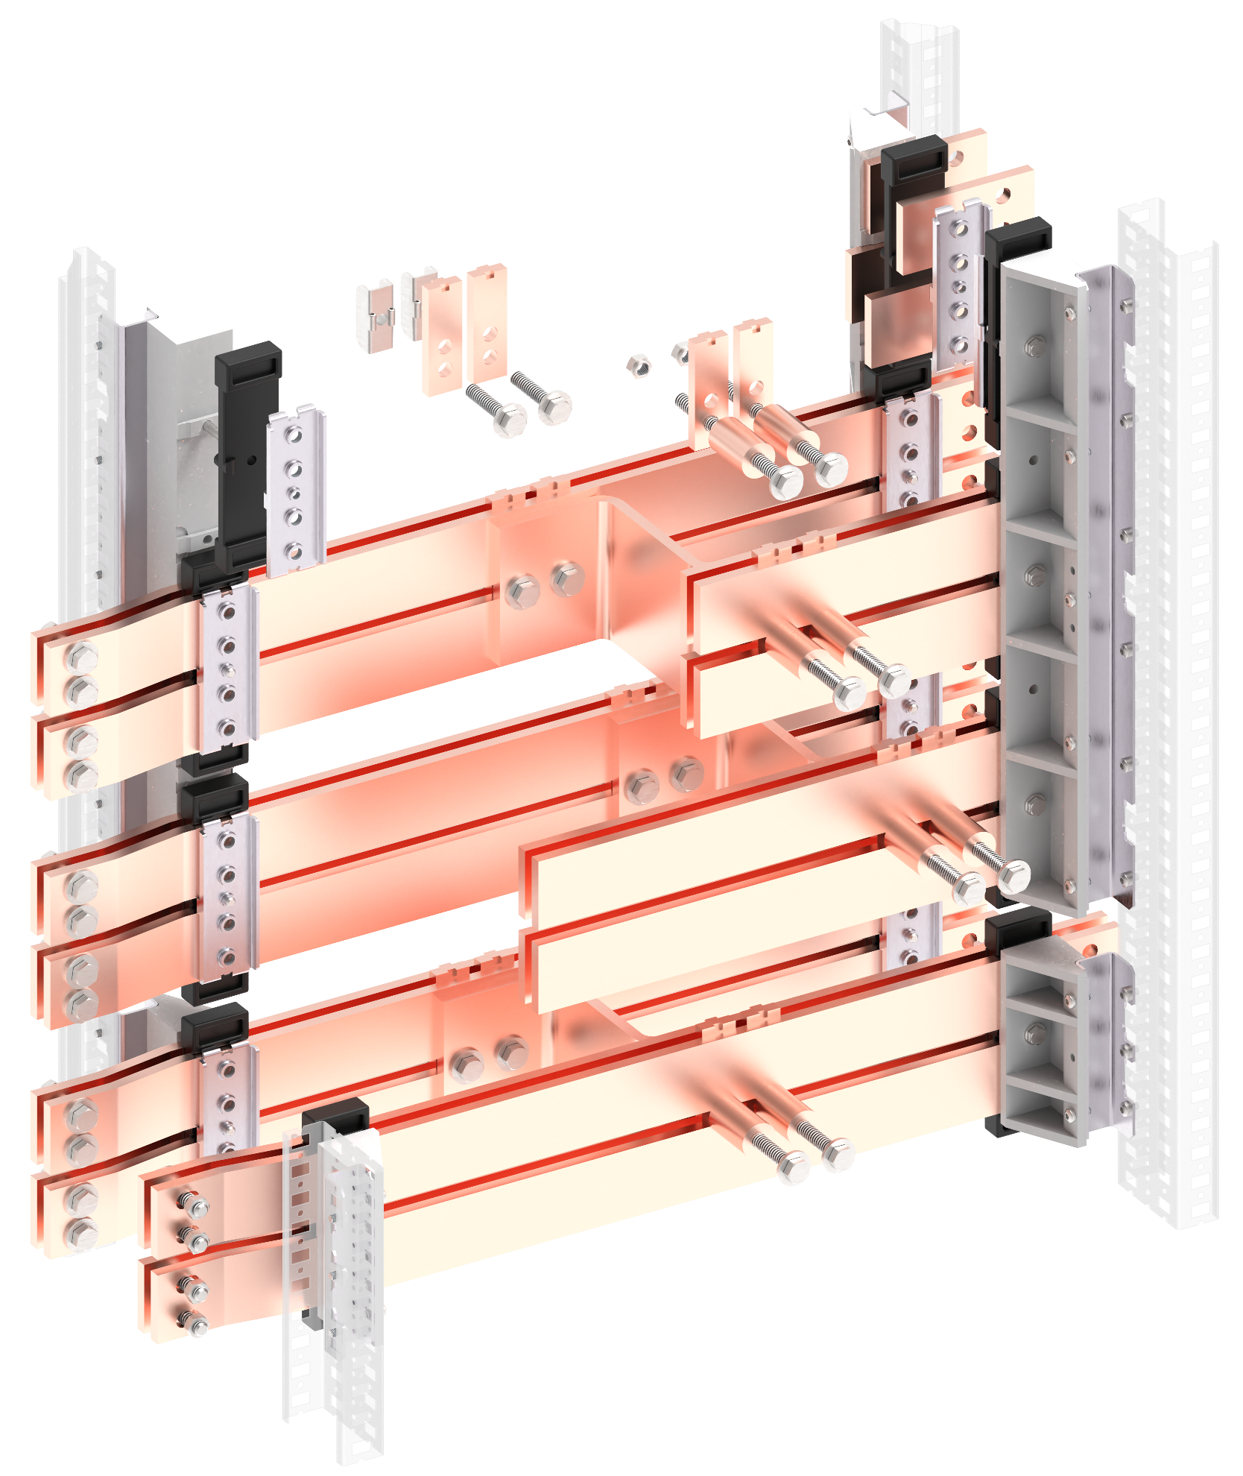

8
1
3
7
9
5

6

2
4

Элементы секционирования
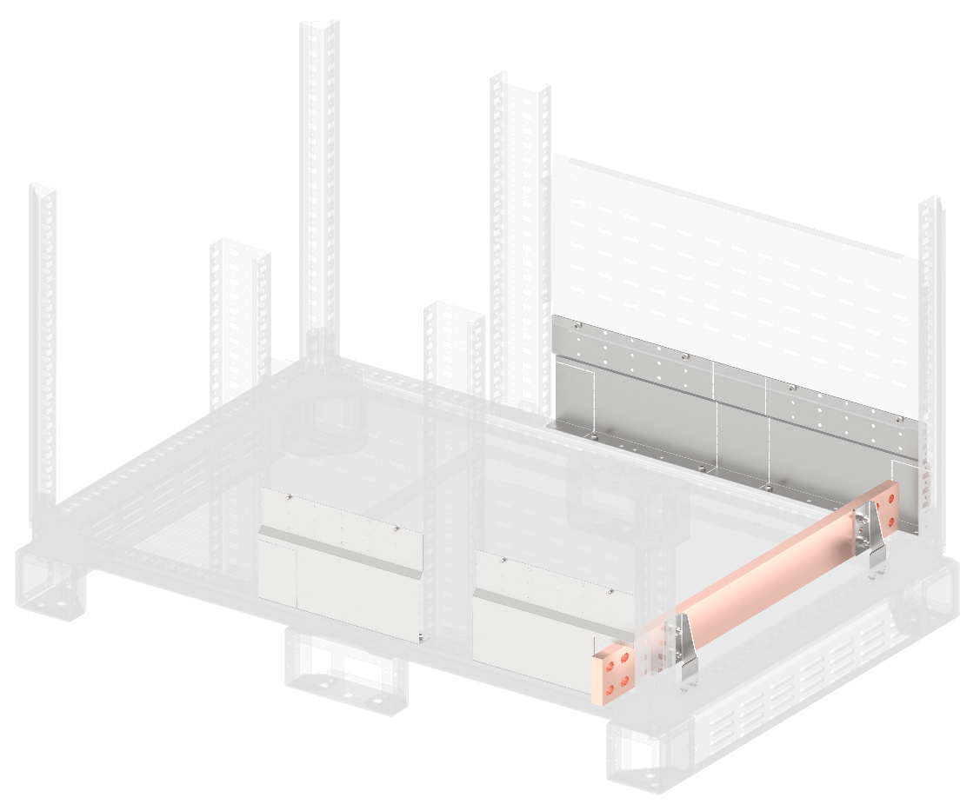
ГЛАВНАЯ
Элементы, которые имеют номер без постфикса, к примеру, 6, могут использоваться как с пластронной системой, так и с секционными дверьми и фальшпанелями. Перегородки, имеющие в обозначении д, могут применяться лишь совместно с секционными дверьми и внешними фальшпанелями, например,7д. Перегородки, которые имеют постфикс п, могут применяться только при использовании системы пластронов, к примеру, 7п. Данное разделение обусловлено тем, что плоскость монтажа пластронов расположена глубже, чем у секционных дверей и фальшпанелей.

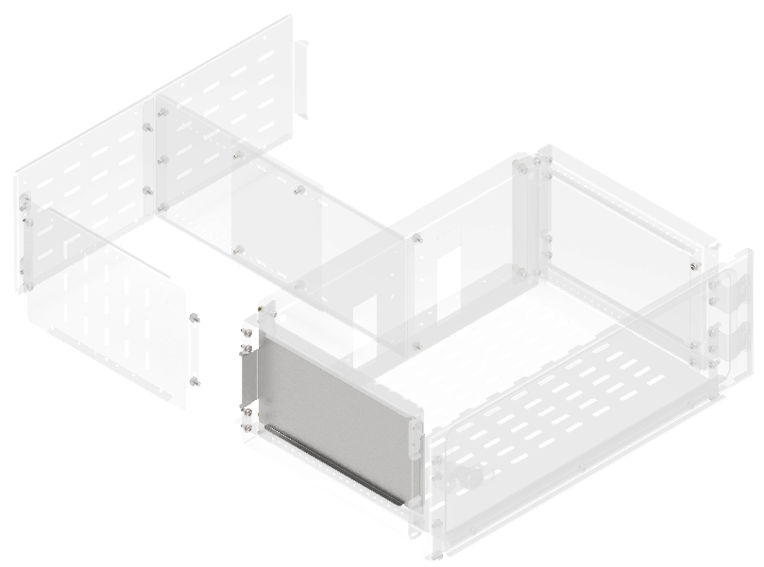
Перегородки аппаратного отсека боковые вертикальные сплошные [1]
В, мм | Г, мм | Артикул | Наименование
200 | 400 | FO-00-PVHC-020 | Перегородка аппаратного отсека боковая вертикальная сплошная, высота – 200 мм
250 | 400 | FO-00-PVHC-025 | Перегородка аппаратного отсека боковая вертикальная сплошная, высота – 250 мм
300 | 400 | FO-00-PVHC-030 | Перегородка аппаратного отсека боковая вертикальная сплошная, высота – 300 мм
350 | 400 | FO-00-PVHC-035 | Перегородка аппаратного отсека боковая вертикальная сплошная, высота – 350 мм
400 | 400 | FO-00-PVHC-040 | Перегородка аппаратного отсека боковая вертикальная сплошная, высота – 400 мм
450 | 400 | FO-00-PVHC-045 | Перегородка аппаратного отсека боковая вертикальная сплошная, высота – 450 мм
500 | 400 | FO-00-PVHC-050 | Перегородка аппаратного отсека боковая вертикальная сплошная, высота – 500 мм
600 | 400 | FO-00-PVHC-060 | Перегородка аппаратного отсека боковая вертикальная сплошная, высота – 600 мм

Перегородки отсека модульных устройств боковые вертикальные сплошные [1П]
В, мм | Г, мм | Артикул | Наименование
150 | 400 | FO-00-PVHC-P-015 | Перегородка отсека модульных устройств (под пластрон) боковая вертикальная сплошная, высота – 150 мм
200 | 400 | FO-00-PVHC-P-015 | Перегородка отсека модульных устройств (под пластрон) боковая вертикальная сплошная, высота – 200 мм

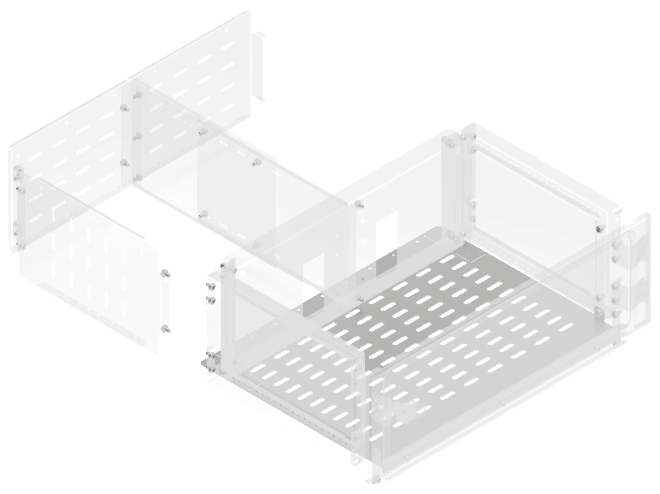
Перегородки секционирования горизонтальные аппаратного отсека [2Д]
Ш, мм | Г, мм | Артикул | Наименование
400 | 400 | FO-00-SWHR-040 | Перегородка секционирования горизонтальная аппаратного отсека, ширина – 400 мм
600 | 400 | FO-00-SWHR-060 | Перегородка секционирования горизонтальная аппаратного отсека, ширина – 600 мм
800 | 400 | FO-00-SWHR-080 | Перегородка секционирования горизонтальная аппаратного отсека, ширина – 800 мм
1000 | 400 | FO-00-SWHR-100 | Перегородка секционирования горизонтальная аппаратного отсека, ширина – 1000 мм

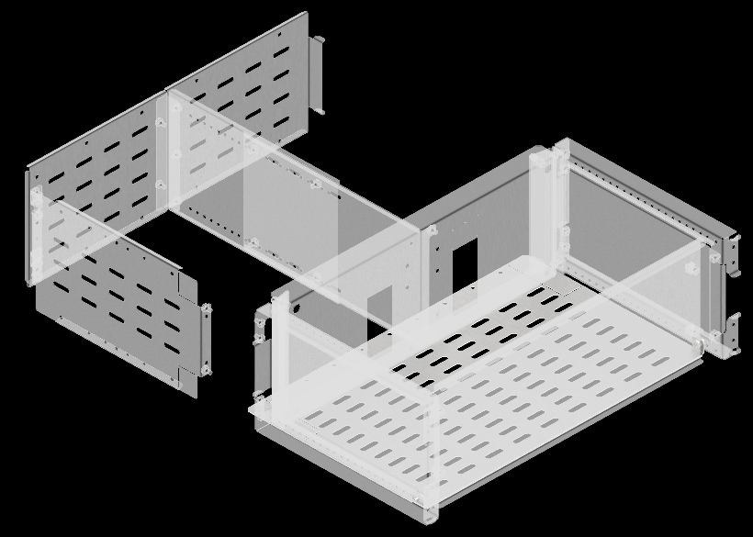
Перегородки секционирования горизонтальные аппаратного отсека [2П]
Ш, мм | Г, мм | Артикул | Наименование
400 | 400 | FO-00-SWHR-P-040 | Перегородка секционирования горизонтальная аппаратного отсека (под пластрон), ширина – 400 мм
600 | 400 | FO-00-SWHR-P-040 | Перегородка секционирования горизонтальная аппаратного отсека (под пластрон), ширина – 600 мм
800 | 400 | FO-00-SWHR-P-040 | Перегородка секционирования горизонтальная аппаратного отсека (под пластрон), ширина – 800 мм
1000 | 400 | FO-00-SWHR-P-040 | Перегородка секционирования горизонтальная аппаратного отсека (под пластрон), ширина – 1000 мм

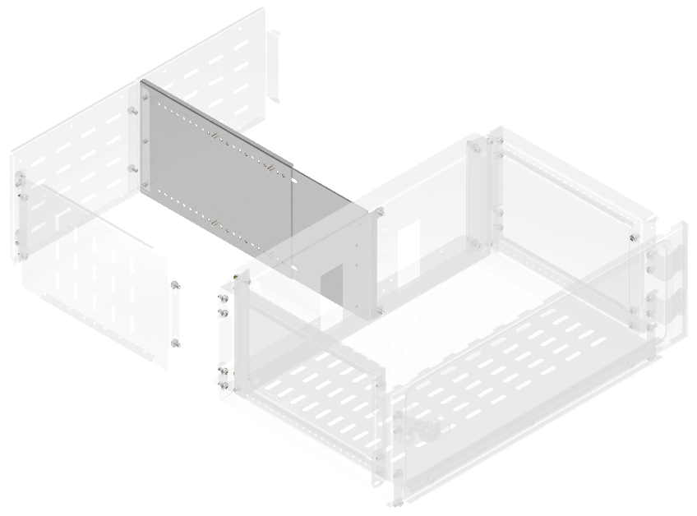
Перегородки секционирования вертикальные для вертикального шинного отсека [3]
В, мм | Г, мм | Артикул | Наименование
200 | 400 | FO-00-SWVB-020-040 | Перегородка секционирования вертикальная для вертикального шинного отсека 200×400 мм в шкаф глубиной 800 мм
250 | 400 | FO-00-SWVB-025-040 | Перегородка секционирования вертикальная для вертикального шинного отсека 250×400 мм в шкаф глубиной 800 мм
300 | 400 | FO-00-SWVB-030-040 | Перегородка секционирования вертикальная для вертикального шинного отсека 300х400 мм в шкаф глубиной 800 мм
350 | 400 | FO-00-SWVB-035-040 | Перегородка секционирования вертикальная для вертикального шинного отсека 350×400 мм в шкаф глубиной 800 мм
400 | 400 | FO-00-SWVB-040-040 | Перегородка секционирования вертикальная для вертикального шинного отсека 400×400 мм в шкаф глубиной 800 мм
450 | 400 | FO-00-SWVB-045-040 | Перегородка секционирования вертикальная для вертикального шинного отсека 450×400 мм в шкаф глубиной 800 мм
500 | 400 | FO-00-SWVB-050-040 | Перегородка секционирования вертикальная для вертикального шинного отсека 500×400 мм в шкаф глубиной 800 мм
600 | 400 | FO-00-SWVB-060-040 | Перегородка секционирования вертикальная для вертикального шинного отсека 600×400 мм в шкаф глубиной 800 мм
200 | 600 | FO-00-SWVB-020-060 | Перегородка секционирования вертикальная для вертикального шинного отсека 200×600 мм в шкаф глубиной 1000 мм
250 | 600 | FO-00-SWVB-025-060 | Перегородка секционирования вертикальная для вертикального шинного отсека 250×600 мм в шкаф глубиной 1000 мм
300 | 600 | FO-00-SWVB-030-060 | Перегородка секционирования вертикальная для вертикального шинного отсека 300×600 мм в шкаф глубиной 1000 мм
350 | 600 | FO-00-SWVB-035-060 | Перегородка секционирования вертикальная для вертикального шинного отсека 350×600 мм в шкаф глубиной 1000 мм
400 | 600 | FO-00-SWVB-040-060 | Перегородка секционирования вертикальная для вертикального шинного отсека 400×600 мм в шкаф глубиной 1000 мм
450 | 600 | FO-00-SWVB-045-060 | Перегородка секционирования вертикальная для вертикального шинного отсека 450×600 мм в шкаф глубиной 1000 мм
500 | 600 | FO-00-SWVB-050-060 | Перегородка секционирования вертикальная для вертикального шинного отсека 500×600 мм в шкаф глубиной 1000 мм
600 | 600 | FO-00-SWVB-060-060 | Перегородка секционирования вертикальная для вертикального шинного отсека 600×600 мм в шкаф глубиной 1000 мм

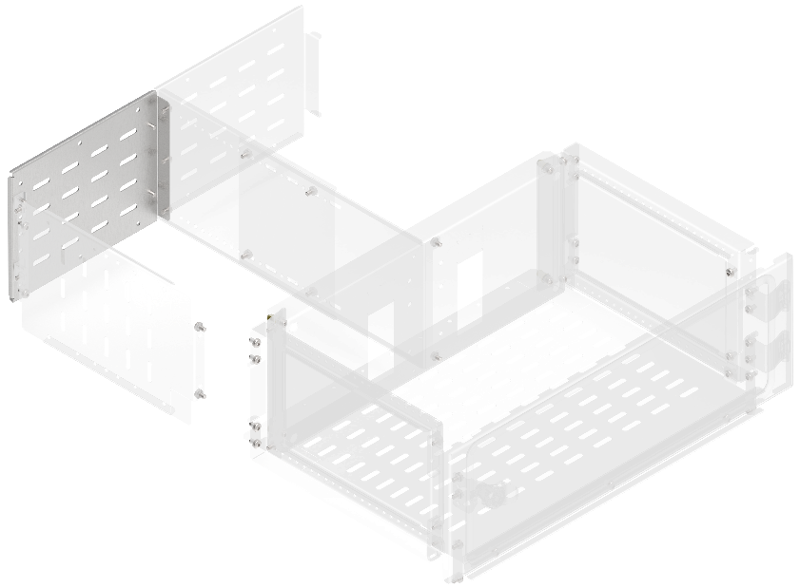
 | Перегородки секционирования задние для вертикального шинного отсека [4]
 | В, мм | Артикул | Наименование
 | 200 | FO-00-SWFB-020 | Перегородка секционирования задняя для вертикального шинного отсека высота 200 мм в шкаф шириной 600 мм
 | 250 | FO-00-SWFB-025 | Перегородка секционирования задняя для вертикального шинного отсека высота 250 мм в шкаф шириной 600 мм
 | 300 | FO-00-SWFB-030 | Перегородка секционирования задняя для вертикального шинного отсека высота 300 мм в шкаф шириной 600 мм
 | 350 | FO-00-SWFB-035 | Перегородка секционирования задняя для вертикального шинного отсека высота 350 мм в шкаф шириной 600 мм
 | 400 | FO-00-SWFB-040 | Перегородка секционирования задняя для вертикального шинного отсека высота 400 мм в шкаф шириной 600 мм
 | 450 | FO-00-SWFB-045 | Перегородка секционирования задняя для вертикального шинного отсека высота 450 мм в шкаф шириной 600 мм
 | 500 | FO-00-SWFB-050 | Перегородка секционирования задняя для вертикального шинного отсека высота 500 мм в шкаф шириной 600 мм
 | 600 | FO-00-SWFB-060 | Перегородка секционирования задняя для вертикального шинного отсека высота 600 мм в шкаф шириной 600 мм

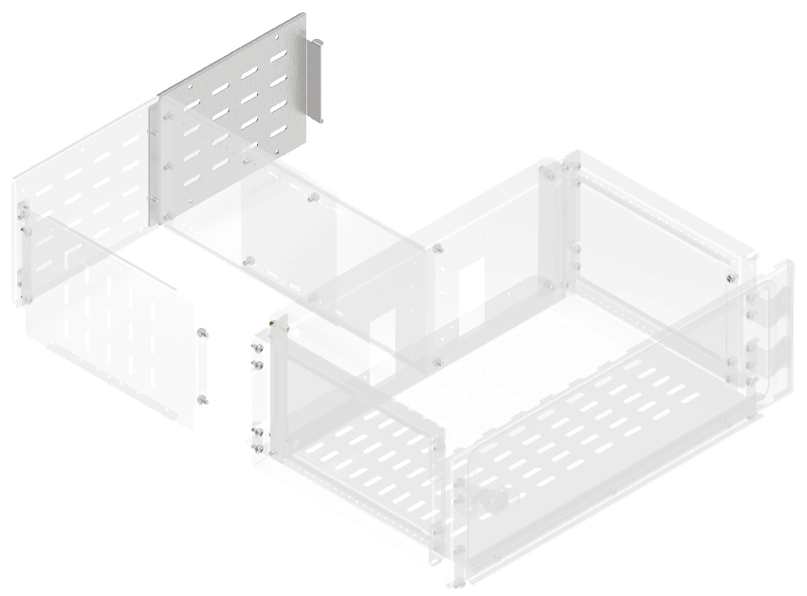
 | Перегородки секционирования задние для вертикального кабельного отсека [5]
 | В, мм | Артикул | Наименование
 | 200 | FO-00-SWFC-020 | Перегородка секционирования задняя для вертикального кабельного отсека высота 200 мм в шкаф шириной 600 мм
 | 250 | FO-00-SWFC-025 | Перегородка секционирования задняя для вертикального кабельного отсека высота 250 мм в шкаф шириной 600 мм
 | 300 | FO-00-SWFC-030 | Перегородка секционирования задняя для вертикального кабельного отсека высота 300 мм в шкаф шириной 600 мм
 | 350 | FO-00-SWFC-035 | Перегородка секционирования задняя для вертикального кабельного отсека высота 350 мм в шкаф шириной 600 мм
 | 400 | FO-00-SWFC-040 | Перегородка секционирования задняя для вертикального кабельного отсека высота 400 мм в шкаф шириной 600 мм
 | 450 | FO-00-SWFC-045 | Перегородка секционирования задняя для вертикального кабельного отсека высота 450 мм в шкаф шириной 600 мм
 | 500 | FO-00-SWFC-050 | Перегородка секционирования задняя для вертикального кабельного отсека высота 500 мм в шкаф шириной 600 мм
 | 600 | FO-00-SWFC-060 | Перегородка секционирования задняя для вертикального кабельного отсека высота 600 мм в шкаф шириной 600 мм

Перегородки секционирования вертикальные [6]
В, мм | Ш, мм | Артикул | Наименование
150 | 400 | FO-00-SWV-015-040 | Перегородка секционирования вертикальная 150×400 мм
200 | 400 | FO-00-SWV-020-040 | Перегородка секционирования вертикальная 200×400 мм
250 | 400 | FO-00-SWV-025-040 | Перегородка секционирования вертикальная 250×400 мм
300 | 400 | FO-00-SWV-030-040 | Перегородка секционирования вертикальная 300×400 мм
350 | 400 | FO-00-SWV-035-040 | Перегородка секционирования вертикальная 350×400 мм
400 | 400 | FO-00-SWV-040-040 | Перегородка секционирования вертикальная 400×400 мм
600 | 400 | FO-00-SWV-060-040 | Перегородка секционирования вертикальная 600×400 мм
150 | 600 | FO-00-SWV-015-060 | Перегородка секционирования вертикальная 150×600 мм
200 | 600 | FO-00-SWV-020-060 | Перегородка секционирования вертикальная 200×600 мм
250 | 600 | FO-00-SWV-025-060 | Перегородка секционирования вертикальная 250×600 мм
300 | 600 | FO-00-SWV-030-060 | Перегородка секционирования вертикальная 300×600 мм
350 | 600 | FO-00-SWV-035-060 | Перегородка секционирования вертикальная 350×600 мм
400 | 600 | FO-00-SWV-040-060 | Перегородка секционирования вертикальная 400×600 мм
600 | 600 | FO-00-SWV-060-060 | Перегородка секционирования вертикальная 600×600 мм
150 | 800 | FO-00-SWV-015-080 | Перегородка секционирования вертикальная 150×800 мм
200 | 800 | FO-00-SWV-020-080 | Перегородка секционирования вертикальная 200×800 мм
250 | 800 | FO-00-SWV-025-080 | Перегородка секционирования вертикальная 250×800 мм
300 | 800 | FO-00-SWV-030-080 | Перегородка секционирования вертикальная 300×800 мм
350 | 800 | FO-00-SWV-035-080 | Перегородка секционирования вертикальная 350×800 мм
400 | 800 | FO-00-SWV-040-080 | Перегородка секционирования вертикальная 400×800 мм
600 | 800 | FO-00-SWV-060-080 | Перегородка секционирования вертикальная 600×800 мм
150 | 1000 | FO-00-SWV-015-100 | Перегородка секционирования вертикальная 150×1000 мм
200 | 1000 | FO-00-SWV-020-100 | Перегородка секционирования вертикальная 200×1000 мм
250 | 1000 | FO-00-SWV-025-100 | Перегородка секционирования вертикальная 250×1000 мм
300 | 1000 | FO-00-SWV-030-100 | Перегородка секционирования вертикальная 300×1000 мм
350 | 1000 | FO-00-SWV-035-100 | Перегородка секционирования вертикальная 350×1000 мм
400 | 1000 | FO-00-SWV-040-100 | Перегородка секционирования вертикальная 400×1000 мм
600 | 1000 | FO-00-SWV-060-100 | Перегородка секционирования вертикальная 600×1000 мм
250 | 1200 | FO-00-SWV-025-120 | Перегородка секционирования вертикальная 250×1200 мм

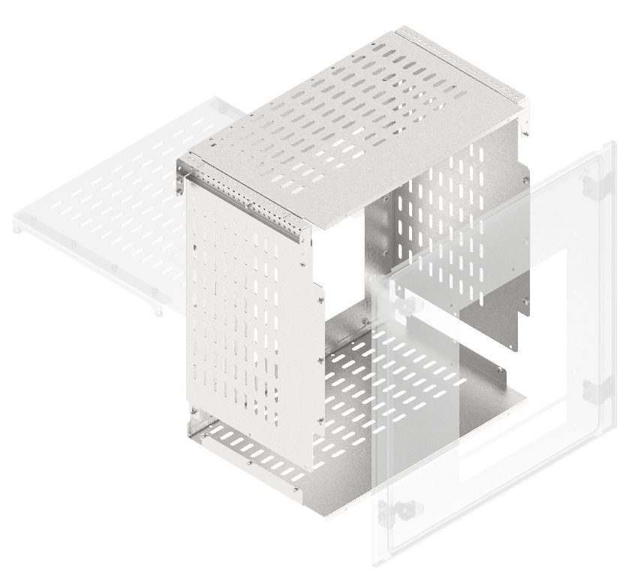
Комплекты секционирования воздушных выключателей по форме 2a/3a [7Д]
В, мм | Ш, мм | Артикул | Наименование
600 | 600 | FO-00-3AABW-060-060 | Комплект секционирования 2a-3a для ARMAT ACB типоразмера A/B выкатного исполнения 3/4P 600×600 мм
600 | 600 | FO-00-3ADW-060-060 | Комплект секционирования 2a-3a для ARMAT ACB типоразмера D выкатного исполнения 3P 600×600 мм
600 | 800 | FO-00-3ADW-060-080 | Комплект секционирования 2a-3a для ARMAT ACB типоразмера D выкатного исполнения 3/4P 600×800 мм
600 | 800 | FO-00-3AEFW-060-080 | Комплект секционирования 2a–3a для ARMAT ACB типоразмера E/F выкатного исполнения 3/4P 600×800 мм
600 | 800 | FO-00-3AGW-060-080 | Комплект секционирования 2a-3a для ARMAT ACB типоразмера G выкатного исполнения 3P 600×800 мм
600 | 1000 | FO-00-3AGW-060-100 | Комплект секционирования 2a-3a для ARMAT ACB типоразмера G выкатного исполнения 3/4P 600×1000 мм
700 | 1000 | FO-00-3AHW-070-100 | Комплект секционирования 2a-3a для ARMAT ACB типоразмера H выкатного исполнения 3P 700×1000 мм
700 | 1200 | FO-00-3AHW-070-120 | Комплект секционирования 2a-3a для ARMAT ACB типоразмера H выкатного исполнения 3/4P 700×1200 мм
Указанные значения высоты обусловлены габаритами секционных дверей с вырезом для ACB. Для установочного комплекта ACB типоразмера H необходимо использовать дверь высотой 600 мм и вентилируемую фальшпанель высотой 100 мм.

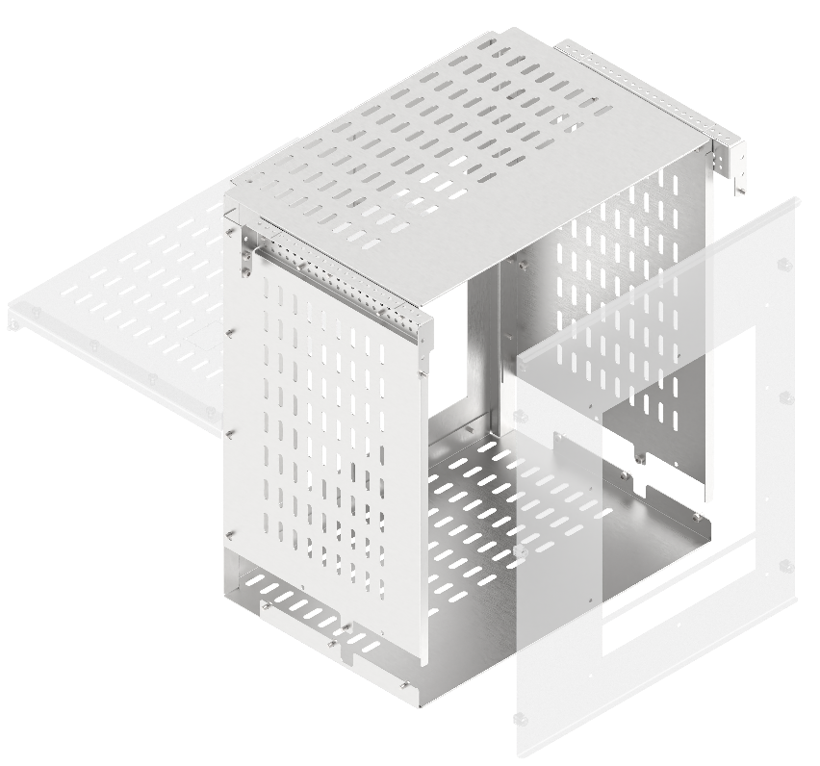
Комплекты секционирования воздушных выключателей по форме 2a/3a [7П]
В, мм | Ш, мм | Артикул | Наименование
600 | 600 | FO-00-3AABW-P-060-060 | Комплект секционирования (под пластрон) 2a-3a для ARMAT ACB типоразмер A/B выкатного исполнения 3/4P 600×600 мм
600 | 800 | FO-00-3AABW-P-060-080 | Комплект секционирования (под пластрон) 2a-3a для ARMAT ACB типоразмер A/B выкатного исполнения 3/4P 600×800 мм
600 | 600 | FO-00-3ADW-P-060-060 | Комплект секционирования (под пластрон) 2a-3a для ARMAT ACB типоразмер D выкатного исполнения 3P 600×600 мм
600 | 800 | FO-00-3ADW-P-060-080 | Комплект секционирования (под пластрон) 2a-3a для ARMAT ACB типоразмер D выкатного исполнения 3/4P 600×800 мм
600 | 800 | FO-00-3AEFW-P-060-080 | Комплект секционирования (под пластрон) 2a-3a для ARMAT ACB типоразмер E/F выкатного исполнения 3/4P 600×800 мм
600 | 800 | FO-00-3AGW-P-060-080 | Комплект секционирования (под пластрон) 2a-3a для ARMAT ACB типоразмер G выкатного исполнения 3P 600×800мм мм
600 | 1000 | FO-00-3AGW-P-060-100 | Комплект секционирования (под пластрон) 2a-3a для ARMAT ACB типоразмер G выкатного исполнения 3/4P 600×1000 мм
Указанные значения высоты обусловлены габаритами секционных дверей с вырезом для ACB.

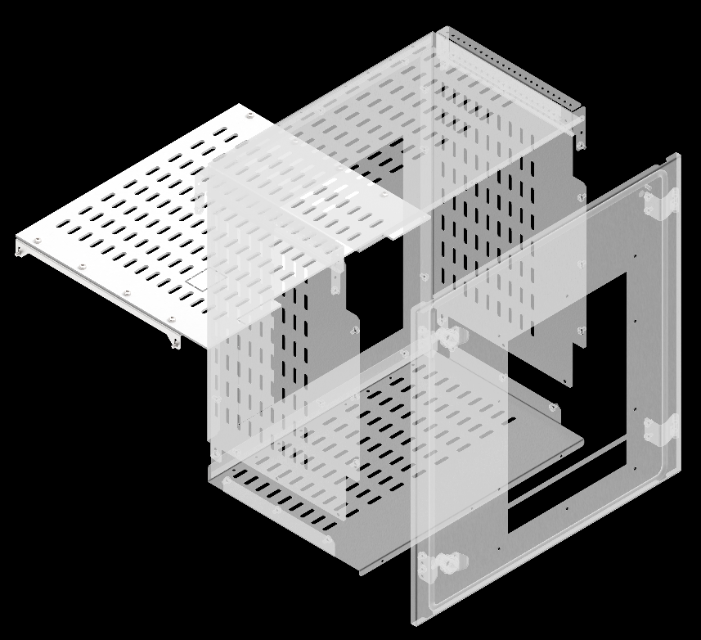
Комплекты секционирования воздушных выключателей по форме 3b [8Д]
Ш, мм | Г, мм | Артикул | Наименование
600 | 400 | FO-00-3BABW-060-040 | Комплект секционирования 3b для ARMAT ACB типоразмера A/B выкатного исполнения 3/4P 600х400 в шкаф глубиной 800мм
600 | 600 | FO-00-3BABW-060-060 | Комплект секционирования 3b для ARMAT ACB типоразмера A/B выкатного исполнения 3/4P 600х600 в шкаф глубиной 1000 мм
600 | 400 | FO-00-3BDW-060-040 | Комплект секционирования 3b для ARMAT ACB типоразмера D выкатного исполнения 3P 600х400 в шкаф глубиной 800 мм
600 | 600 | FO-00-3BDW-060-060 | Комплект секционирования 3b для ARMAT ACB типоразмера D выкатного исполнения 3P 600х600 в шкаф глубиной 1000 мм
800 | 400 | FO-00-3BDW-080-040 | Комплект секционирования 3b для ARMAT ACB типоразмера D выкатного исполнения 3/4P 800х400 в шкаф глубиной 800 мм
800 | 600 | FO-00-3BDW-080-060 | Комплект секционирования 3b для ARMAT ACB типоразмера D выкатного исполнения 3/4P 800х600 в шкаф глубиной 1000 мм
800 | 400 | FO-00-3BEFW-080-040 | Комплект секционирования 3b для ARMAT ACB типоразмера E/F выкатного исполнения 3/4P 800х400 в шкаф глубиной 800 мм
800 | 600 | FO-00-3BEFW-080-060 | Комплект секционирования 3b для ARMAT ACB типоразмера E/F выкатного исполнения 3/4P 800х600 в шкаф глубиной 1000 мм
800 | 800 | FO-00-3BEFW-080-080 | Комплект секционирования 3b для ARMAT ACB типоразмера E/F выкатного исполнения 3/4P 800х600 в шкаф глубиной 1200 мм
800 | 600 | FO-00-3BGW-080-060 | Комплект секционирования 3b для ARMAT ACB типоразмера G выкатного исполнения 3P 800х600 в шкаф глубиной 1000 мм
1000 | 600 | FO-00-3BGW-100-060 | Комплект секционирования 3b для ARMAT ACB типоразмера G выкатного исполнения 3/4P 1000х600 в шкаф глубиной 1000 мм
1000 | 800 | FO-00-3BHW-100-080 | Комплект секционирования 3b для ARMAT ACB типоразмера H выкатного исполнения 3P 1000х800 в шкаф глубиной 1200 мм
1200 | 800 | FO-00-3BHW-120-080 | Комплект секционирования 3b для ARMAT ACB типоразмера H выкатного исполнения 3/4P 1200х800 в шкаф глубиной 1200 мм
Указанное значение глубины соответсвует глубине шинного отсека

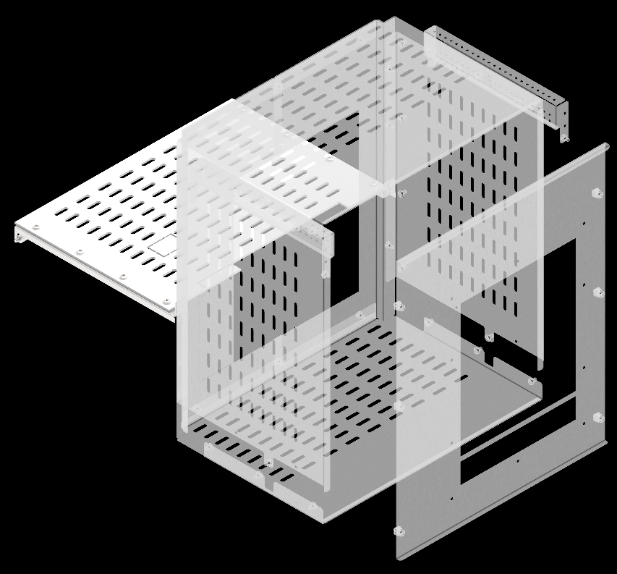
Комплекты секционирования воздушных выключателей по форме 3b [8П]
Ш, мм | Г, мм | Артикул | Наименование
600 | 400 | FO-00-3BABW-P-060-040 | Комплект секционирования (под пластрон) 3b для ARMAT ACB типоразмера A/B выкатного исполнения 3/4P 600×400мм в шкаф глубиной 800 мм
600 | 600 | FO-00-3BABW-P-060-060 | Комплект секционирования (под пластрон) 3b для ARMAT ACB типоразмера A/B выкатного исполнения 3/4P 600×600мм в шкаф глубиной 1000 мм
800 | 400 | FO-00-3BABW-P-080-040 | Комплект секционирования (под пластрон) 3b для ARMAT ACB типоразмера A/B выкатного исполнения 3/4P 800×400мм в шкаф глубиной 800 мм
800 | 600 | FO-00-3BABW-P-080-060 | Комплект секционирования (под пластрон) 3b для ARMAT ACB типоразмера A/B выкатного исполнения 3/4P 800×600мм в шкаф глубиной 1000 мм
600 | 400 | FO-00-3BDW-P-060-040 | Комплект секционирования (под пластрон) 3b для ARMAT ACB типоразмера D выкатного исполнения 3P 600×400мм в шкаф глубиной 800 мм
600 | 600 | FO-00-3BDW-P-060-060 | Комплект секционирования (под пластрон) 3b для ARMAT ACB типоразмера D выкатного исполнения 3P 600×600мм в шкаф глубиной 1000 мм
800 | 400 | FO-00-3BDW-P-080-040 | Комплект секционирования (под пластрон) 3b для ARMAT ACB типоразмера D выкатного исполнения 3/4P 800×400мм в шкаф глубиной 800 мм
800 | 600 | FO-00-3BDW-P-080-060 | Комплект секционирования (под пластрон) 3b для ARMAT ACB типоразмера D выкатного исполнения 3/4P 800×600мм в шкаф глубиной 1000 мм
800 | 400 | FO-00-3BEFW-P-080-040 | Комплект секционирования (под пластрон) 3b для ARMAT ACB типоразмера E/F выкатного исполнения 3/4P 800×400мм в шкаф глубиной 800 мм
800 | 600 | FO-00-3BEFW-P-080-060 | Комплект секционирования (под пластрон) 3b для ARMAT ACB типоразмера E/F выкатного исполнения 3/4P 800×600мм в шкаф глубиной 1000 мм
800 | 400 | FO-00-3BGW-P-080-040 | Комплект секционирования (под пластрон) 3b для ARMAT ACB типоразмера G выкатного исполнения 3P 800×400 мм в шкаф глубиной 800 мм
800 | 600 | FO-00-3BGW-P-080-060 | Комплект секционирования (под пластрон) 3b для ARMAT ACB типоразмера G выкатного исполнения 3P 800×600 мм в шкаф глубиной 1000 мм
1000 | 600 | FO-00-3BGW-P-100-060 | Комплект секционирования (под пластрон) 3b для ARMAT ACB типоразмера G выкатного исполнения 3/4P 1000×600 мм в шкаф глубиной 1000 мм
Указанное значение глубины соответсвует глубине шинного отсека

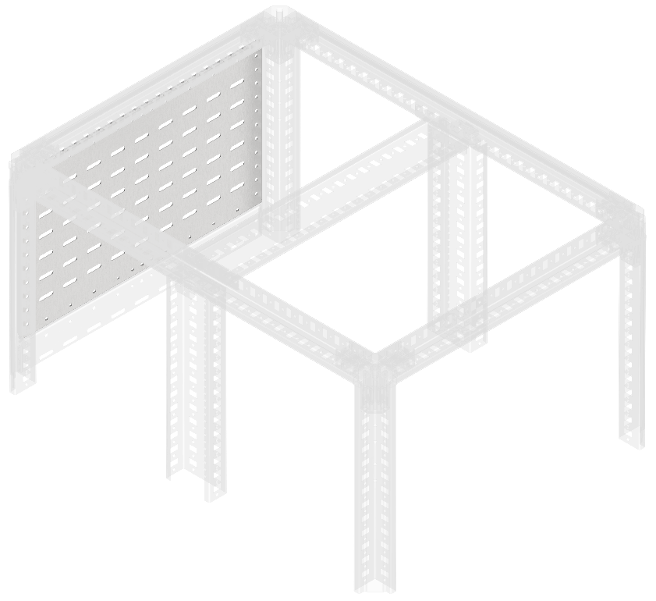
Перегородки секционирования задние [9]
В, мм | ш, мм | Артикул | Наименование
150 | 400 | FO-00-SWF-015-040 | Перегородка секционирования задняя 150×400 мм
200 | 400 | FO-00-SWF-020-040 | Перегородка секционирования задняя 200×400 мм
250 | 400 | FO-00-SWF-025-040 | Перегородка секционирования задняя 250×400 мм
300 | 400 | FO-00-SWF-030-040 | Перегородка секционирования задняя 300×400 мм
400 | 400 | FO-00-SWF-040-040 | Перегородка секционирования задняя 400×400 мм
500 | 400 | FO-00-SWF-050-040 | Перегородка секционирования задняя 500×400 мм
600 | 400 | FO-00-SWF-060-040 | Перегородка секционирования задняя 600×400 мм
150 | 600 | FO-00-SWF-015-060 | Перегородка секционирования задняя 150×600 мм
200 | 600 | FO-00-SWF-020-060 | Перегородка секционирования задняя 200×600 мм
250 | 600 | FO-00-SWF-025-060 | Перегородка секционирования задняя 250×600 мм
300 | 600 | FO-00-SWF-030-060 | Перегородка секционирования задняя 300×600 мм
350 | 600 | FO-00-SWF-035-060 | Перегородка секционирования задняя 350×600 мм
400 | 600 | FO-00-SWF-040-060 | Перегородка секционирования задняя 400×600 мм
500 | 600 | FO-00-SWF-050-060 | Перегородка секционирования задняя 500×600 мм
600 | 600 | FO-00-SWF-060-060 | Перегородка секционирования задняя 600×600 мм
150 | 800 | FO-00-SWF-015-080 | Перегородка секционирования задняя 150×800 мм
200 | 800 | FO-00-SWF-020-080 | Перегородка секционирования задняя 200×800 мм
250 | 800 | FO-00-SWF-025-080 | Перегородка секционирования задняя 250×800 мм
300 | 800 | FO-00-SWF-030-080 | Перегородка секционирования задняя 300×800 мм
350 | 800 | FO-00-SWF-035-080 | Перегородка секционирования задняя 350×800 мм
400 | 800 | FO-00-SWF-040-080 | Перегородка секционирования задняя 400×800 мм
500 | 800 | FO-00-SWF-050-080 | Перегородка секционирования задняя 500×800 мм
600 | 800 | FO-00-SWF-060-080 | Перегородка секционирования задняя 600×800 мм
150 | 1000 | FO-00-SWF-015-100 | Перегородка секционирования задняя 150×1000 мм
200 | 1000 | FO-00-SWF-020-100 | Перегородка секционирования задняя 200×1000 мм
250 | 1000 | FO-00-SWF-025-100 | Перегородка секционирования задняя 250×1000 мм
300 | 1000 | FO-00-SWF-030-100 | Перегородка секционирования задняя 300×1000 мм
350 | 1000 | FO-00-SWF-035-100 | Перегородка секционирования задняя 350×1000 мм
300 | 1200 | FO-00-SWF-030-120 | Перегородка секционирования задняя 300×1200 мм
350 | 1200 | FO-00-SWF-035-120 | Перегородка секционирования задняя 350×1200 мм
400 | 1200 | FO-00-SWF-040-120 | Перегородка секционирования задняя 400×1200 мм

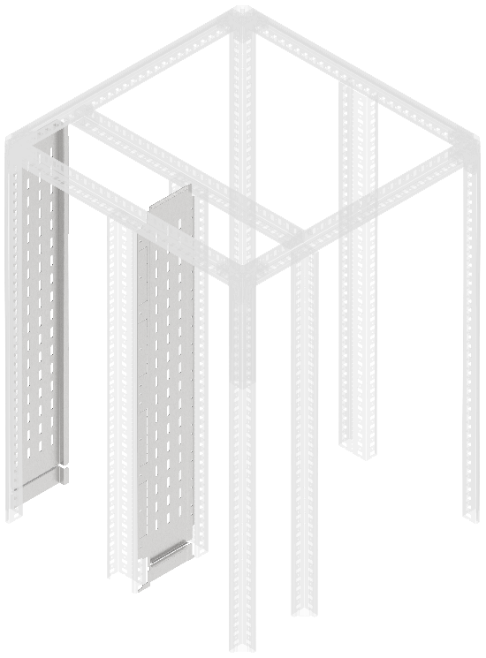
Перегородки секционирования встроенного отсека [10]
В, мм | Ш, мм | Артикул | Наименование
1800 | 200 | FO-00-SWB-020-180 | Перегородка секционирования встроенного отсека 200×1800 мм
1800 | 400 | FO-00-SWB-040-180 | Перегородка секционирования встроенного отсека 400×1800 мм
2000 | 200 | FO-00-SWB-020-200 | Перегородка секционирования встроенного отсека 200×2000 мм
2000 | 400 | FO-00-SWB-040-200 | Перегородка секционирования встроенного отсека 400×2000 мм
2200 | 200 | FO-00-SWB-020-220 | Перегородка секционирования встроенного отсека 200×2200 мм
2200 | 400 | FO-00-SWB-040-220 | Перегородка секционирования встроенного отсека 400×2200 мм
1800 | 200 | FO-00-SWBF-020-180 | Перегородка секционирования встроенного отсека задняя 200×1800 мм
1800 | 400 | FO-00-SWBF-040-180 | Перегородка секционирования встроенного отсека задняя 400×1800 мм
2000 | 200 | FO-00-SWBF-020-200 | Перегородка секционирования встроенного отсека задняя 200×2000 мм
2000 | 400 | FO-00-SWBF-040-200 | Перегородка секционирования встроенного отсека задняя 400×2000 мм
2200 | 200 | FO-00-SWBF-020-220 | Перегородка секционирования встроенного отсека задняя 200×2200 мм
2200 | 400 | FO-00-SWBF-040-220 | Перегородка секционирования встроенного отсека задняя 400×2200 мм
Перегородка секционирования встроенного отсека устанавливается во встроенном шинном отсеке шириной 200 мм и 400 мм между вертикальными дополнительными стойками. Перегородка секционирования встроенного отсека задняя устанавливается во встроенном шинном отсеке шириной 200 мм и 400 мм между стойкой каркаса и профилем вертикального встроенного отсека при двустороннем обслуживании и формах секционирования 2b, 3b, 4a, 4b

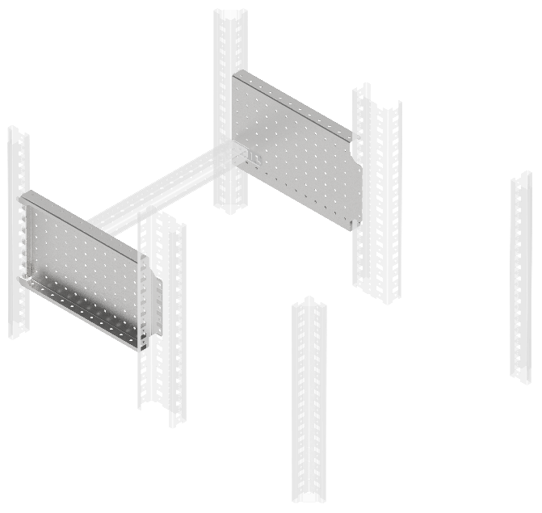
Панели монтажные боковые перфорированные [11]
В, мм | Г, мм | Артикул | Наименование
200 | 400 | FO-00-MPSP-020-040 | Панель монтажная боковая перфорированная 200×400 мм (2 шт/упак)
300 | 400 | FO-00-MPSP-030-040 | Панель монтажная боковая перфорированная 300×400 мм (2 шт/упак)
200 | 600 | FO-00-MPSP-020-060 | Панель монтажная боковая перфорированная 200×600 мм (2 шт/упак)
300 | 600 | FO-00-MPSP-030-060 | Панель монтажная боковая перфорированная 300×600 мм (2 шт/упак)

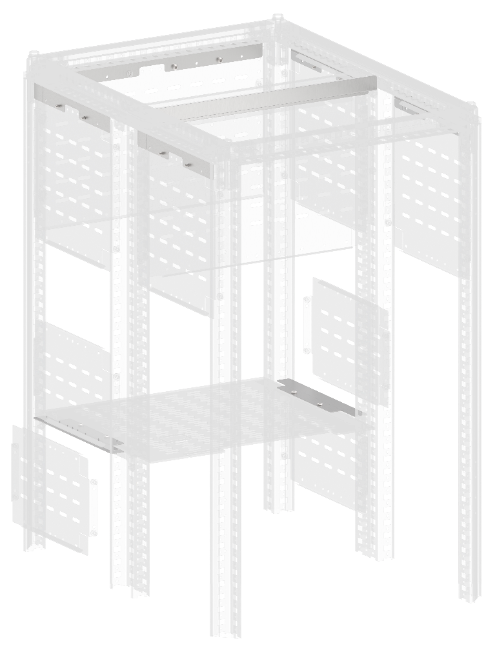
12.1
12.2
Планки секционирования компенсационные [12]
Тип | Ш, мм | Артикул | Наименование
12.1 | 400 | FO-00-BPS1-040 | Планка секционирования компенсационная типа 1 (12,5 мм) в шкаф шириной 400 мм
12.1 | 600 | FO-00-BPS1-060 | Планка секционирования компенсационная типа 1 (12,5 мм) в шкаф шириной 600 мм
12.1 | 800 | FO-00-BPS1-080 | Планка секционирования компенсационная типа 1 (12,5 мм) в шкаф шириной 800 мм
12.1 | 1000 | FO-00-BPS1-100 | Планка секционирования компенсационная типа 1 (12,5 мм) в шкаф шириной 1000 мм
12.1 | 1200 | FO-00-BPS1-120 | Планка секционирования компенсационная типа 1 (12,5 мм) в шкаф шириной 1200 мм
12.2 | 400 | FO-00-BPS2-040 | Планка секционирования компенсационная типа 2 в шкаф шириной 400 мм
12.2 | 600 | FO-00-BPS2-060 | Планка секционирования компенсационная типа 2 в шкаф шириной 600 мм
12.3
12.2 | 800 | FO-00-BPS2-080 | Планка секционирования компенсационная типа 2 в шкаф шириной 800 мм
12.2 | 1000 | FO-00-BPS2-100 | Планка секционирования компенсационная типа 2 в шкаф шириной 1000 мм
12.3 | 400 | FO-00-BPS-3-040 | Планка секционирования компенсационная 3b секционирования ACB (2 шт/компл)

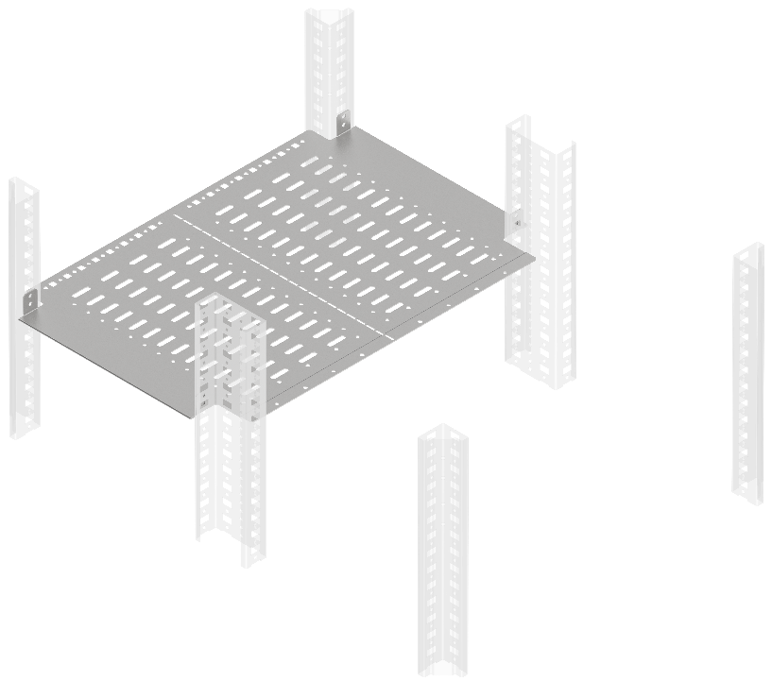
Перегородки секционирования горизонтальные [13]
Ш, мм | Г, мм | Артикул | Наименование
400 | 400 | FO-00-SWH-040-040 | Перегородка секционирования горизонтальная 400×400 мм в шкаф глубиной 800 мм
600 | 400 | FO-00-SWH-060-040 | Перегородка секционирования горизонтальная 600×400 мм в шкаф глубиной 800 мм
800 | 400 | FO-00-SWH-080-040 | Перегородка секционирования горизонтальная 800×400 мм в шкаф глубиной 800 мм
400 | 600 | FO-00-SWH-040-060 | Перегородка секционирования горизонтальная 400×600 мм в шкаф глубиной 1000 мм
600 | 600 | FO-00-SWH-060-060 | Перегородка секционирования горизонтальная 600×600 мм в шкаф глубиной 1000 мм
800 | 600 | FO-00-SWH-080-060 | Перегородка секционирования горизонтальная 800х600 мм в шкаф глубиной 1000 мм

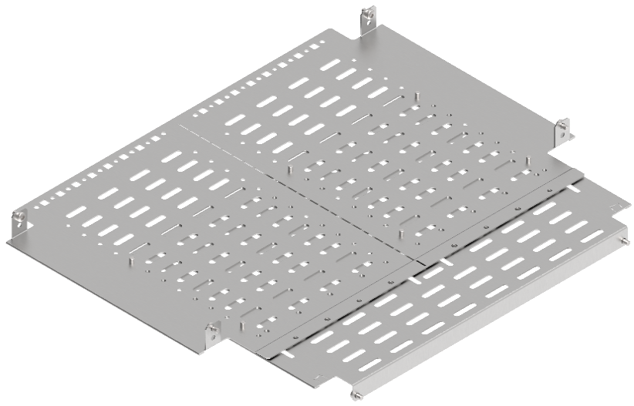
Перегородки секционирования монтажной панели задние горизонтальные [14]
Ш, мм | Г, мм | Артикул | Наименование
600 | 400 | FO-00-SWMP-060-040 | Перегородка секционирования монтажной панели задняя горизонтальная 600×400 мм в шкаф глубиной 800 мм
800 | 400 | FO-00-SWMP-080-040 | Перегородка секционирования монтажной панели задняя горизонтальная 800×400 мм в шкаф глубиной 800 мм
600 | 600 | FO-00-SWMP-060-060 | Перегородка секционирования монтажной панели задняя горизонтальная 600×600 мм в шкаф глубиной 1000 мм
800 | 600 | FO-00-SWMP-080-060 | Перегородка секционирования монтажной панели задняя горизонтальная 800×600 мм в шкаф глубиной 1000 мм

Комплекты секционирования распределительной панели [15]
В, мм | Ш, мм | Артикул | Наименование | Поз.
2000 | 600 | FO-01-SWBF-030-200-RBBS | Комплект вертикального секционированияя отсека присоеднений RBBS | 15.1
2000 | 400 | FO-01-SWBF-040-200-RBBS | Комплект вертикальных перегородок встроенного отсека 400×2000 мм RBBS | 15.2
Указанные значения ширины определяются шириной отсека в котором устанавливаются указанные комплекты.

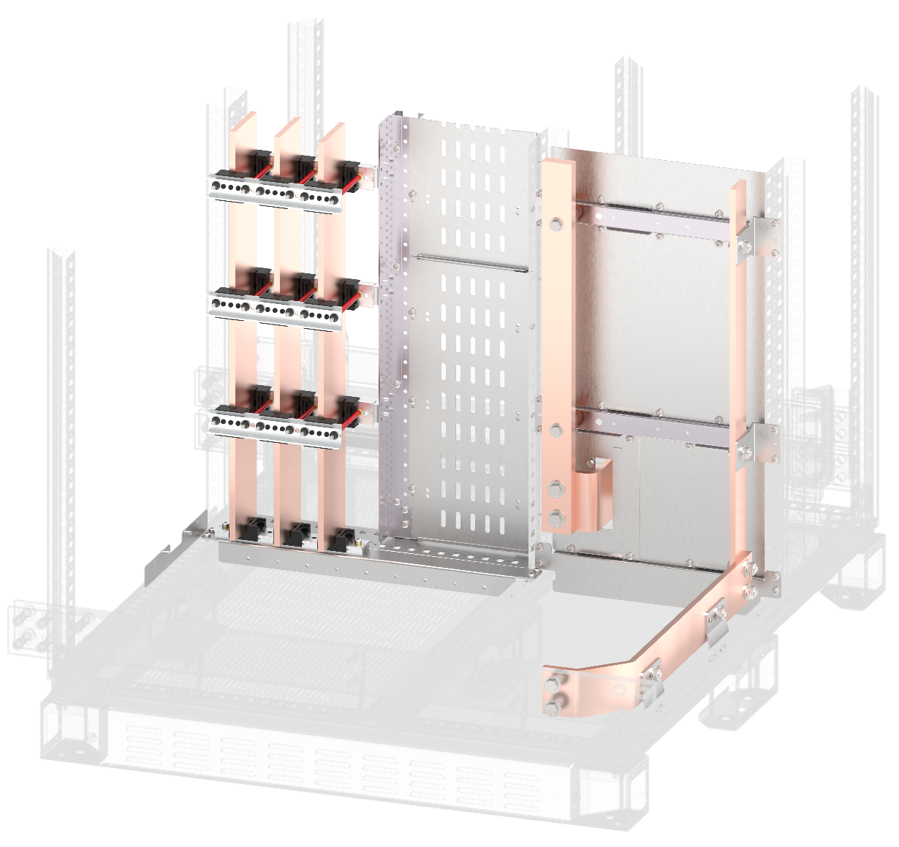

15.2

15.1
15.2
15.1

Перегородка секционирования горизонтальная нижния/верхняя аппаратного отсека [16]
Ш, мм | Г, мм | Артикул | Наименование
600 | 400 | FO-00-SWHR-060-RBBS | Перегородка секционирования горионтальная нижняя/верхняя аппаратногого отсека, ширина – 600 мм

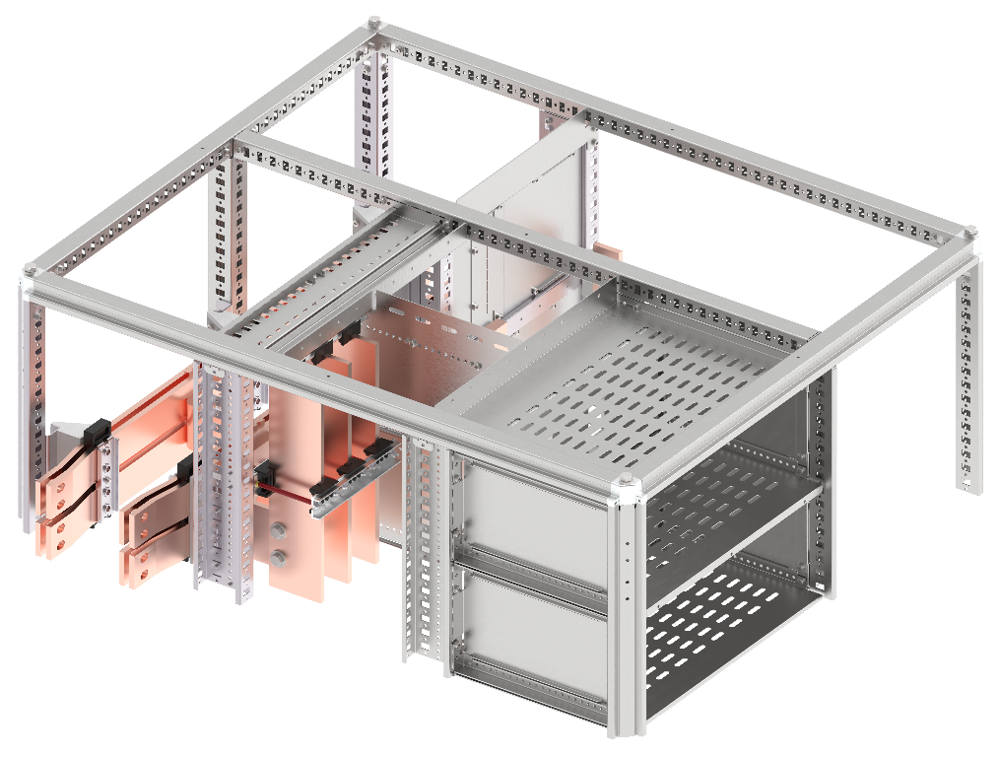

 | Перегородка секционирования вертикальная шинного отсека дополнительная RBBS [17]
 | Г, мм | Артикул | Наименование
 | 400 | FO-00-SWVD-040-RBBS | Перегородка секционная вертикальная шинного отсека дополнительная RBBS



Перегородки секционирования вертикальные шинного отсека [18]
В, мм | Г, мм | Артикул | Наименование
150 | 400 | FO-00-SWV-015-040-RBBS | Перегородка секционная вертикальная шинного отсека 150×400 мм
200 | 400 | FO-00-SWV-020-040-RBBS | Перегородка секционная вертикальная шинного отсека 200×400 мм
250 | 400 | FO-00-SWV-025-040-RBBS | Перегородка секционная вертикальная шинного отсека 250×400 мм
300 | 400 | FO-00-SWV-030-040-RBBS | Перегородка секционная вертикальная шинного отсека 300×400 мм

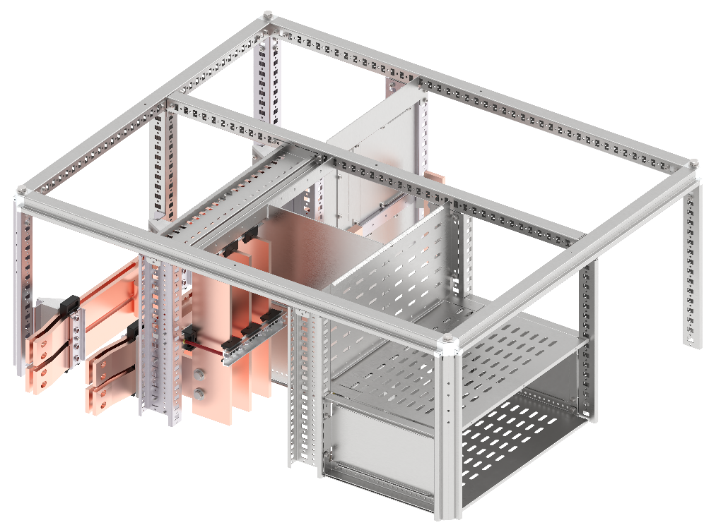

Перегородка секционирования отсека сборных шин RBBS [19]
В, мм | Ш, мм | Артикул | Наименование
1000 | 400 | FO-00-SWV-040-010-RBBS | Перегородка секционная отсека сборных шин 2×4 шт. 60×10 мм RBBS

Перегородка секционирования вертикальная N нижняя/верхняя RBBS [20]
В, мм | Ш, мм | Артикул | Наименование
300 | 400 | FO-01-SWV-N-RBBS | Перегородка секционная вертикальная N нижняя/верхняя диамагнитная RBBS

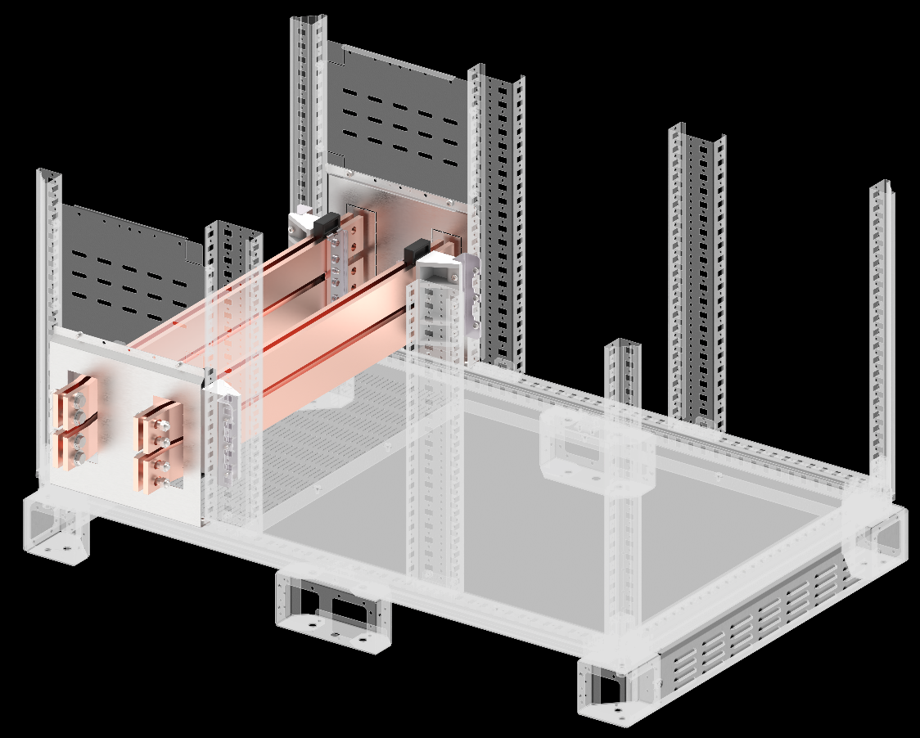

Перегородка секционирования вертикальная PE нижняя/верхняя RBBS [21]
В, мм | Ш, мм | Артикул | Наименование
200 | 400 | FO-00-SWV-PE-RBBS | Перегородка секционная вертикальная PE нижняя/верхняя RBBS

